Guidance
Bruksanvisning för hur man använder NordicAST brytpunktstabeller
IP (In Preparation): Brytpunkter kommer att fastställas
Note: Resultat tolkas utifrån screen-brytpunkt, annat antibiotikum och/eller MIC-värde
NA (Not Applicable): Ej aktuell analys
Area of Technical Uncertainty (ATU). Se specifik information om hur teknisk osäkerhet vid resistensbestämning ska hanteras.
Klinisk brytpunkt: Korrelerar till klinisk behandlingseffekt. SIR-kategoriseringen gäller endast det antibiotikum som testats om inte annat anges
Gul märkning: Ändring sedan förra utgåvan
Blå text: Länk till zondistribution
IE (Insufficient Evidence): Effekt utesluts ej men kliniskt dokumenterad effekt saknas. På begäran kan ett MIC-värde med kommentar men utan SIR-tolkning, rapporteras.
- : Brytpunktskommittéerna avråder från resistensbestämning. Isolat kan rapporteras R utan föregående test.
Brytpunkten gäller för en definierad organism eller grupp av organismer. Brytpunkter gäller endast i tabellen angiven art eller arter.
I-kategori (känslig, ökad exponering) kan tolkas som värden mellan S- och R-brytpunkterna. Ifall S- och R-brytpunkterna är identiska saknas en I-kategori.
EUCASTs metod för antimikrobiell resistensbestämning med lappdiffusion och rekommendationer för kvalitetskontroll.
Engelsk oversetting.
NordicASTs brytpunktstabell baseras på EUCAST och uppdateras när EUCASTs brytpunktstabell uppdateras.
Enbart antibiotika som är relevanta ur nordiskt perspektiv har tagits med. Blå text: Länk till EUCASTs rationaldokument
Kommentarer är anpassade till skandinaviska förhållanden och gäller både MIC- och zonbrytpunkter. Översta rad: Gäller hela gruppen. Nästföljande rader: Gäller enstaka medel
Blå text: Länk till MIC-distribution
EUCASTs metod för MIC-bestämning och rekommendation för kvalitetskontroll
Ett screeningtest använder ett preparat för att förutsäga resistens eller känslighet för ett eller flera preparat i samma antibiotikaklass.
Röd text: anpassningar från EUCAST till nordiska förhållanden

Organism |  |  |  |  |  |  |  | Versionsnummer och giltig från datum

MIC bestämning Medium: Inokulat: Inkubering: Avläsning: Kvalitetskontroll: |  |  |  |  |  |  |  | EUCASTs standardiserade lappdiffusionsmetod Medium: Inokulat: Inkubering: Avläsning: Kvalitetskontroll:

Gemensam engelsk antibiotikakolumn
Antibiotikagrupp | MIC-brytpunkt (mg/L) |  |  | Lapp- styrka (µg) | Zonbrytpunkt (mm) |  |  | Kommentarer
 | S ≤ | R > | ATU |  | S ≥ | R < | ATU

Medel A | 1 | 1 |  | X | 20 | 20 |  | anpassningar från EUCAST till nordiska förhållanden
Medel B | 2 | 4 |  | Y | 26 | 23
Medel C | 0.001 | 8 |  | X | 50 | 18
Medel C | IE | IE |  |  | IE | IE
Medel D, species | - | - |  |  | - | -
Medel E | IP | IP |  |  | IP | IP
Medel F (screen only) | NA | NA |  | Z | 25 | 25
Medel G | Note | Note |  |  | Note | Note
Medel I | (8) | (8) |  | 30 | (18) | (18)

Brytpunkter inom parentes används för att särskilja mellan organismer med och utan förvärvade resistensmekanismer
(se "Notes")
En medvetet vald brytpunkt utanför mätområdet som används när isolat utan resistensmekanismer ska rapporteras ”I” och inte ”S”.

Enterobacterales
Enterobacterales* |  |  |  |  |  |  |  | EUCAST kliniska brytpunkter v. 16.0, NordicAST v. 16.0, 2026-01-26
Expert Rules and Expected Phenotypes |  | Guidance documents |  |  |  |  |  | For abbreviations and explanations of breakpoints, see the Notes sheet

MIC determination (broth microdilution according to ISO standard 20776-1 except for mecillinam and fosfomycin where agar dilution is used) Medium: Cation-adjusted Mueller-Hinton broth (for cefiderocol, see https://www.eucast.org/eucastguidancedocuments/) Inoculum: 5x105 CFU/mL Incubation: Sealed panels, air, 35±1ºC, 18±2h Reading: Unless otherwise stated, read MICs at the lowest concentration of the agent that completely inhibits visible growth. See ”EUCAST Reading Guide for broth microdilution” for further information. Quality control: Escherichia coli ATCC 25922. For agents not covered by this strain and for control of the inhibitor component of beta-lactam inhibitor combinations, see EUCAST QC Tables. |  |  |  |  |  |  |  | Disk diffusion (EUCAST standardised disk diffusion method) Medium: Mueller-Hinton agar Inoculum: McFarland 0.5 Incubation: Air, 35±1ºC, 18±2h Reading: Unless otherwise stated, read zone edges as the point showing no growth viewed from the back of the plate against a dark background illuminated with reflected light. See ”EUCAST Reading Guide for disk diffusion” for further information. Quality control: Escherichia coli ATCC 25922. For agents not covered by this strain and for control of the inhibitor component of beta-lactam inhibitor-combination disks, see EUCAST QC Tables.

* Nya taxonomiska studier har begränsat definitionen av familjen Enterobacteriaceae. Några tidigare medlemmar av familjen har nu inkluderats i andra familjer inom ordningen Enterobacterales. Brytpunkter i denna tabell gäller alla medlemmar av Enterobacterales.

Penicillins | MIC breakpoints (mg/L) |  |  | Disk content (µg) | Zone diameter breakpoints (mm) |  |  | Kommentarer
 | S ≤ | R > | ATU |  | S ≥ | R < | ATU
 |  |  |  |  |  |  |  | För information om de nya aminopenicillinbrytpunkterna inklusive flödesschema för tolkning och besvarning, se EUCAST guidance document.
Ampicillin i.v. E. coli and P. mirabilis | 8 | 8 |  | 10 | 14 | 14 |  | I Danmark och Norge används ampicillin för systemisk behandling. Detta förutsätter högdos, se tabell ”Dosering”. Bortse från tunn inväxt i form av en inre zon som kan förekomma med vissa batcher av Mueller-Hinton agar.
Ampicillin-sulbactam i.v | 8 | 8 |  | 10-10 | 14 | 14 |  | Bortse från tunn inväxt i form av en inre zon som kan förekomma med vissa batcher av Mueller-Hinton agar. MIC-bestämning utförs med fast koncentration av sulbaktam (4 mg/L).
Amoxicillin p.o (infections originating from the urinary tract) E. coli and P. mirabilis | 0.001 | 8 |  | - | Note | Note |  | Vildtypen kategoriseras som “I – Känslig vid ökad exponering”, se tabell ”Dosering”. Känslighet tolkas från ampicillin. Isolat känsliga för ampicillin rapporteras som “I – Känslig vid ökad exponering”.
Amoxicillin p.o (uncomplicated UTI only) E. coli and P. mirabilis | 8 | 8 |  | - | Note | Note |  | Känslighet tolkas från ampicillin.
Amoxicillin p.o (other indications) E. coli and P. mirabilis | (0.001) | (8) |  | - | Note | Note |  | Det saknas klinisk evidens för effekt av amoxicillin p.o. i monoterapi vid andra infektioner än de som utgår från urinvägarna. Vildtypen kategoriseras som “I – Känslig vid ökad exponering” inom parentes. Känsligheten kan tolkas från ampicillin. Känsliga isolat besvaras inte I utan med en kommentar som klargör att preparatet saknar förvärvad resistens men att man avråder från monoterapi. För information om hur man använder "brytpunkter inom parentes", se EUCAST guidance document.
Amoxicillin-clavulanic acid i.v. E. coli, Klebsiella spp. (except K. aerogenes), Raoultella spp. and P. mirabilis | 8 | 8 |  | 20-10 | 19 | 19 | 19-20 | Bortse från tunn inväxt i form av en inre zon som kan förekomma med vissa batcher av Mueller-Hinton agar. MIC-bestämning utförs med fast koncentration av klavulansyra (2 mg/L).
Amoxicillin-clavulanic acid p.o. (infections originating from the urinary tract) E. coli, Klebsiella spp. (except K. aerogenes), Raoultella spp. and P. mirabilis | 0.001 | 8 |  | 20-10 | 50 | 19 | 19-20 | Vildtypen kategoriseras som “I – Känslig vid ökad exponering”, se tabell ”Dosering”. Bortse från tunn inväxt i form av en inre zon som kan förekomma med vissa batcher av Mueller-Hinton agar. MIC-bestämning utförs med fast koncentration av klavulansyra (2 mg/L).
Amoxicillin-clavulanic acid p.o. (uncomplicated UTI only) E. coli, Klebsiella spp. (except K. aerogenes), Raoultella spp. and P. mirabilis | 32 | 32 |  | 20-10 | 16 | 16 |  | Bortse från tunn inväxt i form av en inre zon som kan förekomma med vissa batcher av Mueller-Hinton agar. MIC-bestämning utförs med fast koncentration av klavulansyra (2 mg/L).
Amoxicillin-clavulanic acid p.o. (other infections) E. coli, Klebsiella spp. (except K. aerogenes), Raoultella spp. and P. mirabilis | (0.001) | (8) |  | 20-10 | (50) | (19) | 19-20 | Det saknas klinisk evidens för effekt av amoxicillin-klavulansyra p.o. i monoterapi vid andra infektioner än de som utgår från urinvägarna. Vildtypen kategoriseras som “I – Känslig vid ökad exponering” inom parentes. Känsliga isolat besvaras inte I utan med en kommentar som klargör att preparatet saknar förvärvad resistens men att man avråder från monoterapi. För information om hur man använder "brytpunkter inom parentes", se EUCAST guidance document. Bortse från tunn inväxt i form av en inre zon som kan förekomma med vissa batcher av Mueller-Hinton agar. MIC-bestämning utförs med fast koncentration av klavulansyra (2 mg/L).
Piperacillin-tazobactam | 8 | 8 | 16 | 30-6 | 20 | 20 | 19 | MIC-bestämning utförs med fast koncentration av tazobaktam (4 mg/L).
Temocillin (infections originating from the urinary tract), E. coli, Klebsiella spp. (except K. aerogenes) and P. mirabilis | 0.001 | 16 |  | 30 | 50 | 17 |  | Vildtypen kategoriseras som “I – Känslig vid ökad exponering”, se tabell ”Dosering”. Bortse från isolerade kolonier i hämningszonen.

Mecillinam p.o. (pivmecillinam) (uncomplicated UTI only), E. coli, Citrobacter spp. Klebsiella spp., Raoultella spp., Enterobacter spp. and P. mirabilis | 8 | 8 |  | 10 | 15 | 15 |  | Bortse från isolerade kolonier i hämningszonen. Agarspädning är referensmetod för MIC-bestämning av mecillinam. I vissa nordiska länder används mecillinam även i enstaka fall vid komplicerad UVI (övre urinvägsinfektioner). Klinisk evidens är otillräcklig, varför EUCAST-brytpunkter för denna indikation saknas. För mer information, se AFAs hemsidor.

Cephalosporins | MIC breakpoints (mg/L) |  |  | Disk content (µg) | Zone diameter breakpoints (mm) |  |  | Kommentarer
 | S ≤ | R > | ATU |  | S ≥ | R < | ATU
 |  |  |  |  |  |  |  | Brytpunkterna gäller oavsett påvisade resistensmekanismer, inklusive ESBL, för 3:e och 4:e generationens cefalosporiner. Isolat som blir R för antingen cefotaxim/ceftriaxon eller ceftazidim (cefalosporiner med utvidgat spektrum) bör av vårdhygieniska skäl alltid undersökas avseende överförbara cefalosporinaser. Se flödesschema för ESBL-testning.
Cefadroxil (uncomplicated UTI only) E. coli, Klebsiella spp. (except K. aerogenes), Raoultella spp. and P. mirabilis | 16 | 16 |  | 30 | 12 | 12 |  | Cefadroxil kan användas för screening av resistens mot cefalosporiner med utvidgat spektrum (ESBL).
Cefalexin (uncomplicated UTI only) E. coli, Klebsiella spp. (except K. aerogenes), Raoultella spp. and P. mirabilis | 16 | 16 |  | 30 | 14 | 14 |  | Cefalexin kan användas för screening av resistens mot cefalosporiner med utvidgat spektrum (ESBL).
Cefazolin (infections originating from the urinary tract), E. coli, and Klebsiella spp. (except K. aerogenes) | 0.001 | 4 |  | 30 | 50 | 20 |  | Vildtypen kategoriseras som “I – Känslig vid ökad exponering”, se tabell ”Dosering”. Isolat som är S för cefadroxil och/eller cefalexin kan rapporteras "I - Känslig vid ökad exponering" utan föregående testning.
Cefepime | 1 | 4 |  | 30 | 27 | 24
Cefepime-enmetazobactam | 4 | 4 |  | 30-20 | 22 | 22 | 21-22 | MIC-bestämning utförs med fast koncentration av enmetazobaktam (8 mg/L).
Cefiderocol | 2 | 2 |  | 30 | 23 | 23 | 21-23 | MIC-bestämning med buljongspädningsmetoden måste utföras i järnjusterad Mueller-Hintonbuljong och särskilda avläsningsinstruktioner ska användas. För detaljer se EUCAST guidance document.
Cefixime (uncomplicated UTI only) E. coli, Klebsiella spp. (except K. aerogenes), Raoultella spp. and P. mirabilis | 1 | 1 |  | 5 | 17 | 17
Cefotaxime (indications other than meningitis) | 1 | 2 |  | 5 | 20 | 17
Cefotaxime (meningitis) | 1 | 1 |  | 5 | 20 | 20
Cefoxitin (screen only) | NA | NA |  | 30 | 19 | 19 |  | Screenbrytpunkt vid ESBLM (AmpC)-frågeställning. Se flödesschema för ESBLM-testning.
Cefpodoxime (uncomplicated UTI only) E. coli, Klebsiella spp. (except K. aerogenes), Raoultella spp. and P. mirabilis | 1 | 1 |  | 10 | 21 | 21 |  | Cefpodoxim kan användas för screening av resistens mot cefalosporiner med utvidgat spektrum (ESBL).
Ceftaroline | 0.5 | 0.5 |  | 5 | 23 | 23 | 22-23
Ceftazidime | 1 | 4 |  | 10 | 22 | 19
Ceftazidime-avibactam | 8 | 8 |  | 10-4 | 13 | 13 |  | MIC-bestämning utförs med fast koncentration av avibaktam (4 mg/L).
Ceftibuten (infections originating from the urinary tract) E. coli, Klebsiella spp. (except K. aerogenes), Raoultella spp. and P. mirabilis | 1 | 1 |  | 30 | 23 | 23
Ceftobiprole | 0.25 | 0.25 |  | 5 | 23 | 23
Ceftolozane-tazobactam | 2 | 2 |  | 30-10 | 22 | 22 | 19-21 | För dosering vid olika indikationer, se tabell "Dosering" MIC-bestämning utförs med fast koncentration av tazobaktam (4 mg/L).
Ceftriaxone (indications other than meningitis) | 1 | 2 |  | 30 | 27 | 24
Ceftriaxone (meningitis) | 1 | 1 |  | 30 | 27 | 27
Cefuroxime i.v., E. coli, Klebsiella spp. (except K. aerogenes), Raoultella spp. and P. mirabilis | 0.001 | 8 |  | 30 | 50 | 19 |  | Vildtypen kategoriseras som “I – Känslig vid ökad exponering”, se tabell ”Dosering”. SE: Brytpunkten gäller endast vid urinvägsfokus.
Cefuroxime p.o. (uncomplicated UTI only), E. coli, Klebsiella spp. (except K. aerogenes), Raoultella spp. and P. mirabilis | 8 | 8 |  | 30 | 19 | 19

Carbapenems | MIC breakpoints (mg/L) |  |  | Disk content (µg) | Zone diameter breakpoints (mm) |  |  | Kommentarer
 | S ≤ | R > | ATU |  | S ≥ | R < | ATU
 |  |  |  |  |  |  |  | Meropenem bör alltid ingå vid screening för karbapenemaser. Isolat som har meropenem zondiameter <28 mm och/eller meropenem MIC >0.125 mg/L bör av vårdhygieniska skäl alltid undersökas avseende överförbara karbapenemaser och skickas till referenslaboratorium enligt nationella rekommendationer. Se flödesschema för ESBL CARBA-testning. Om ett karbapenemas påvisats kan den kliniska effekten av karbapenembehandling vara otillräcklig, även om isolatet kategoriseras som S eller I. Använd därför andra preparat i första hand, särskilt vid komplicerade infektioner och lägg till följande kommentar: ”Karbapenemasproduktion påvisad. Behandling med karbapenemer (meropenem, imipenem och ertapenem) bör undvikas. Konsultera infektionsläkare eller klinisk mikrobiolog.”
Ertapenem | 0.5 | 0.5 |  | 10 | 23 | 23 |  | Om ett karbapenemas påvisats, se kommentar ovan.
Imipenem, Enterobacterales except Morganellaceae | 2 | 4 |  | 10 | 22 | 19 |  | Om ett karbapenemas påvisats, se kommentar ovan.
Imipenem, Morganellaceae | 0.001 | 4 |  | 10 | 50 | 19 |  | Morganella morganii, Proteus spp. och Providencia spp. har nedsatt känslighet för imipenem. Vildtypen kategoriseras som “I – Känslig vid ökad exponering”, se tabell ”Dosering”. Om ett karbapenemas påvisats, se kommentar ovan.
Imipenem-relebactam, Enterobacterales except Morganellaceae | 2 | 2 |  | 10-25 | 22 | 22 | 20-22 | MIC-bestämning utförs med fast koncentration av relebaktam (4 mg/L)
Meropenem (indications other than meningitis) | 2 | 8 |  | 10 | 22 | 16 |  | Om ett karbapenemas påvisats, se kommentar ovan.
Meropenem (meningitis) | 2 | 2 |  | 10 | 22 | 22 |  | Om ett karbapenemas påvisats, se kommentar ovan.
Meropenem (screen) | 0.125 | Note |  | 10 | 28 | Note |  | Screeningbrytpunkt för ESBLCARBA (karbapenemaser). Se flödesschema för ESBLCARBA.
Meropenem-vaborbactam | 8 | 8 |  | 20-10 | 20 | 20 | 15-19 | MIC-bestämning utförs med fast koncentration av vaborbaktam (8 mg/L). För isolat som hamnar i ATU: Om isolatet är resistent mot meropenem, rapportera meropenem-vaborbactam som R. Om isolatet inte är resistent mot meropenem, undersök vidare.

Monobactams | MIC breakpoints (mg/L) |  |  | Disk content (µg) | Zone diameter breakpoints (mm) |  |  | Kommentarer
 | S ≤ | R > | ATU |  | S ≥ | R < | ATU
Aztreonam | 1 | 4 |  | 30 | 26 | 21 |  | Brytpunkterna gäller oavsett påvisade resistensmekanismer, inklusive ESBL.
Aztreonam-avibactam | 4 | 4 |  | 30-20 | 25 | 25 | 22-24 | MIC-bestämning utförs med fast koncentration av avibaktam (4 mg/L)

Fluoroquinolones | MIC breakpoints (mg/L) |  |  | Disk content (µg) | Zone diameter breakpoints (mm) |  |  | Kommentarer
 | S ≤ | R > | ATU |  | S ≥ | R < | ATU
 |  |  |  |  |  |  |  | De brytpunkter för pefloxacin som används för att screena för klinisk fluorokinolonresistens hos Salmonella spp. kan också användas för att detektera resistensmekanismer mot fluorokinoloner hos andra Enterobacterales som E. coli, K. pneumoniae och Shigella spp. samt vid meningit.
Ciprofloxacin, Salmonella spp. | 0.06 | 0.06 |  |  | Note | Note |  | Pefloxacin 5 µg rekommenderas för screening av all detekterbar fluorokinolonresistens hos Salmonella spp. Ciprofloxacin 5 µg anses inte vara tillförlitlig för detta ändamål. För ciprofloxacin 5 µg gäller följande: Vid zon <30 mm rapportera R. Vid zon 30-32 mm använd pefloxacin 5 µg. Vid zon >32 mm rapportera S.
Ciprofloxacin (indications other than meningitis) | 0.25 | 0.5 | 0.5 | 5 | 25 | 22 | 22-24
Ciprofloxacin (meningitis) | 0.125 | 0.125 |  |  | Note | Note |  | Vid meningit måste all detekterbar ciprofloxacinresistens uteslutas. Tolka därför känsligheten från pefloxacin eller utför MIC-bestämning för ciprofloxacin.
Pefloxacin (screen only) | NA | NA |  | 5 | 24 | 24
Levofloxacin | 0.5 | 1 |  | 5 | 23 | 19
Moxifloxacin, Enterobacterales except Morganella morganii, Proteus spp. and Serratia spp. | 0.25 | 0.25 |  | 5 | 22 | 22 |  | Morganella morganii, Proteus spp. och Serratia spp.saknar brytpunkter för moxifloxacin men har brytpunkter för övriga fluorokinoloner.
Norfloxacin (uncomplicated UTI only) | 0.5 | 0.5 |  | 10 | 24 | 24
Ofloxacin | 0.25 | 0.5 |  | 5 | 24 | 22

Aminoglycosides | MIC breakpoints (mg/L) |  |  | Disk content (µg) | Zone diameter breakpoints (mm) |  |  | Kommentarer
 | S ≤ | R > | ATU |  | S ≥ | R < | ATU
 |  |  |  |  |  |  |  | Brytpunkterna gäller inte Plesiomonas shigelloides, eftersom denna art anses vara naturligt resistent mot aminoglykosider. För information om hur man använder "brytpunkter inom parentes" se EUCAST guidance document.
Amikacin (systemic infections) | (8) | (8) |  | 30 | (18) | (18)
Amikacin (infections originating from the urinary tract) | 8 | 8 |  | 30 | 18 | 18
Gentamicin (systemic infections) | (2) | (2) |  | 10 | (17) | (17)
Gentamicin (infections originating from the urinary tract) | 2 | 2 |  | 10 | 17 | 17
Netilmicin | IE | IE |  |  | IE | IE
Tobramycin (systemic infections) | (2) | (2) |  | 10 | (16) | (16)
Tobramycin (infections originating from the urinary tract) | 2 | 2 |  | 10 | 16 | 16

Macrolides, lincosamides and streptogramins | MIC breakpoints (mg/L) |  |  | Disk content (µg) | Zone diameter breakpoints (mm) |  |  | Kommentarer
 | S ≤ | R > | ATU |  | S ≥ | R < | ATU
Azithromycin | Note | Note |  |  | Note | Note |  | Det saknas brytpunkter för azitromycin och Enterobacterales. Azitromycin har dock använts för att behandla infektioner orsakade av Salmonella typhi och Shigella spp. som tillhör vildtypen. Vildtypsdistributionerna varierar något mellan arterna men isolat med MIC >16 mg/L (vilket motsvarar zondiameter <12 mm med 15 µg-lappen) har sannolikt resistensmekanismer mot azitromycin. Vid zonavläsning: Ta hänsyn till tunn inväxt i form av en inre zon som kan förekomma med vissa batcher av Mueller-Hinton agar.

Tetracyclines | MIC breakpoints (mg/L) |  |  | Disk content (µg) | Zone diameter breakpoints (mm) |  |  | Kommentarer
 | S ≤ | R > | ATU |  | S ≥ | R < | ATU
Doxycycline | - | - |  |  | - | - |  | Tetracyklin kan användas för att prediktera klinisk effekt vid behandling med doxycyklin mot Yersinia enterocolitica (tetracyklin MIC ≤4mg/L för vildtypsisolat). Motsvarande zondiameter för tetracyklinlapp 30 µg är ≥19mm.
Tigecycline, E. coli and C. koseri | 0.5 | 0.5 |  | 15 | 18 | 18 |  | Zonbrytpunkterna gäller endast E. coli. MIC-brytpunkerna gäller endast E. coli och C. koseri. Besvaras R för Serratia spp., Morganella morganii, Proteus spp. och Providencia spp. För övriga arter se EUCAST guidance document. Vid MIC-bestämning med buljongspädning ska mediet tillverkas samma dag.

Miscellaneous agents | MIC breakpoints (mg/L) |  |  | Disk content (µg) | Zone diameter breakpoints (mm) |  |  | Kommentarer
 | S ≤ | R > | ATU |  | S ≥ | R < | ATU
Colistin | (2) | (2) |  |  | Note | Note |  | Colistin MIC-bestämning ska alltid utföras med buljongspädningsmetoden. Se varning från EUCAST. Kvalitetskontroll av colistin måste göras med både känslig (E. coli ATCC 25922 eller P. aeruginosa ATCC 27853) och resistent (E. coli NCTC 13846, mcr-1 positiv) referensstam.
 |  |  |  |  |  |  |  | För information om hur man använder "brytpunkter inom parentes" se EUCAST guidance document. Proteus spp., Morganella morganii, Serratia spp., Providencia spp. och Hafnia spp. besvaras R för colistin pga naturlig resistens. Isolat med MIC-värden över R-brytpunkten är annars ovanliga. Upprepa art- och resistensbestämning och skicka eventuellt till nationellt referenslaboratorium, beroende på nationella rekommendationer.
Fosfomycin iv (infections originating from the urinary tract), E. coli | 8 | 8 |  | 200 | 24 | 24 |  | Fosfomycin 200 µg-lappar måste innehålla 50 µg glukos-6-fosfat. Bortse från isolerade kolonier i hämningszonen (se bilder nedan). Agarspädning är referensmetod för MIC-bestämning av fosfomycin. Använd tillsats av 25 mg/L glukos-6-fosfat vid MIC-bestämning. Följ tillverkarens rekommendationer för kommersiella metoder.
Fosfomycin iv (other indications), E. coli | Note | Note |  |  | Note | Note |  | I nuläget saknas klinisk evidens för att kunna sätta brytpunkter för andra indikationer än infektioner utgående från urinvägarna.
Fosfomycin iv, other Enterobacterales | Note | Note |  |  | Note | Note |  | Resistensbestämning avrådes. För mer information om användningen av fosfomycin i.v. i kombinationsbehandling för andra Enterobacterales, se EUCAST guidance document.
Fosfomycin p.o. (uncomplicated UTI only), E. coli | 8 | 8 |  | 200 | 24 | 24 |  | Fosfomycin 200 µg-lappar måste innehålla 50 µg glukos-6-fosfat. Bortse från isolerade kolonier i hämningszonen (se bilder nedan). Agarspädning är referensmetod för MIC-bestämning av fosfomycin. Använd tillsats av 25 mg/L glukos-6-fosfat vid MIC-bestämning. Följ tillverkarens rekommendationer för kommersiella metoder.
Nitrofurantoin (uncomplicated UTI only), E. coli | 64 | 64 |  | 100 | 11 | 11
Trimethoprim (uncomplicated UTI only), E. coli and Klebsiella spp. (except K. aerogenes) | 2 | 2 |  | 5 | 15 | 15
Trimethoprim (uncomplicated UTI only), Proteus spp. | Note | Note |  |  | Note | Note |  | ECOFF kan användas för att utesluta förvärvade resistensmekanismer. Resistens föreligger om MIC >8 mg/L, vilket motsvarar zondiameter <14 mm med 5 µg-lappen.
Trimethoprim-sulfamethoxazole, Enterobacterales except Serratia spp. | 0.5 | 0.5 |  | 1.25-23.75 | 15 | 15 |  | Trimetoprim-sulfametoxazol ratio 1:19. MIC-brytpunkten uttrycks som koncentrationen av trimetoprim.
Trimethoprim-sulfamethoxazole, Serratia spp. | 0.001 | 2 |  | 1.25-23.75 | 50 | 15 |  | Vildtypen kategoriseras som “I – Känslig vid ökad exponering”, se tabell ”Dosering”. Trimetoprim-sulfametoxazol ratio 1:19. MIC-brytpunkten uttrycks som koncentrationen av trimetoprim.

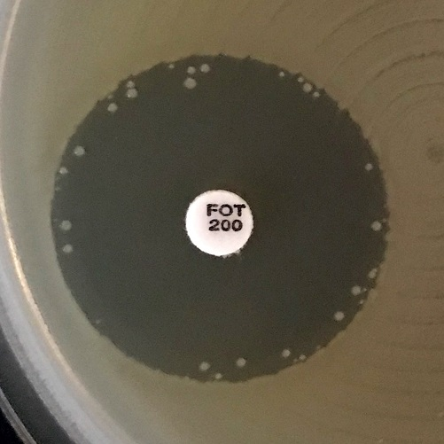
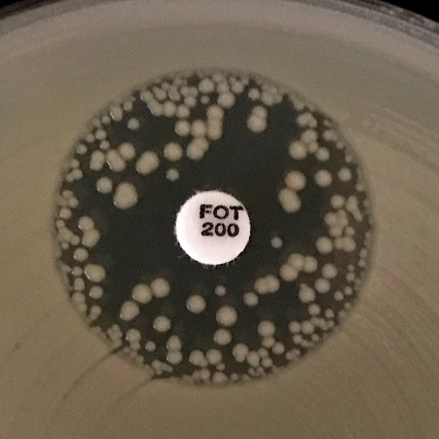
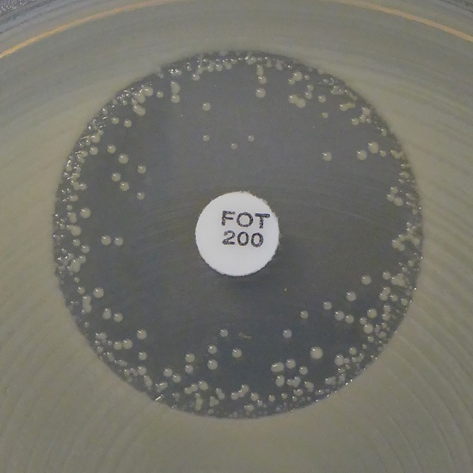
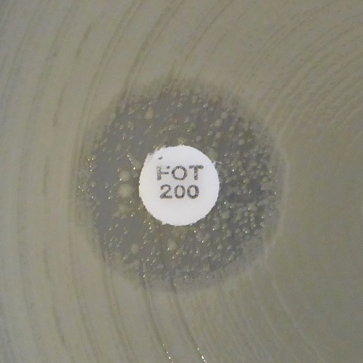
a)
b)
c)
d)

 |  |  |  |  |  |  |  | Exempel på hämningszoner för Escherichia coli och fosfomycin
 |  |  |  |  |  |  |  | a-c) Bortse från alla isolerade kolonier och läs den yttre zonkanten.
 |  |  |  |  |  |  |  | d) Ingen hämningszon. Rapportera resistent.

Enterobacterales ALGORITM FÖR DETEKTION AV KLASSISKA ESBL (ESBLA)

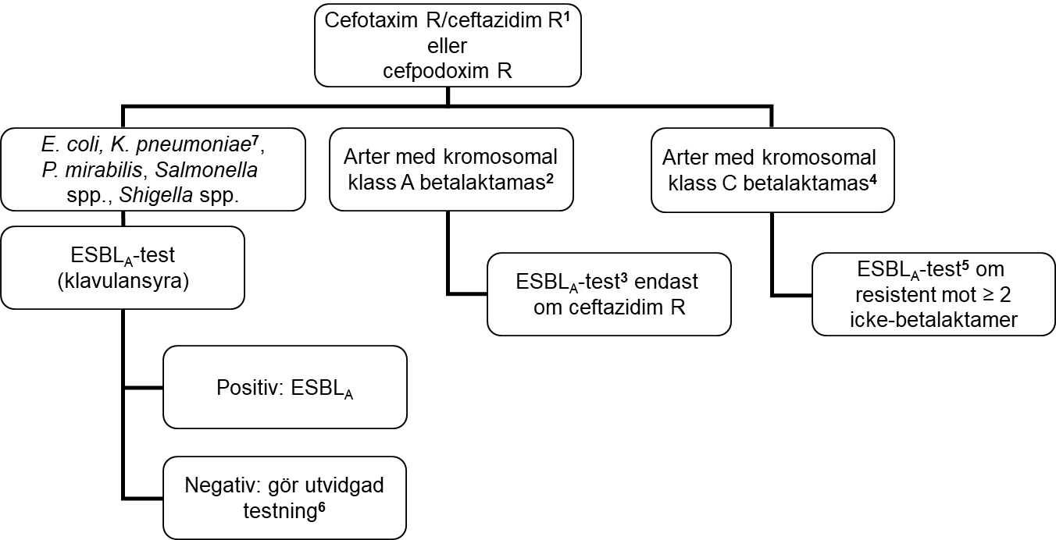

För tolkningsstöd för vilka ovanliga arter som ska utredas som klass A etc, se länk till NordicAST dokument:
NordicAST species list - chromosomal beta-lactamases and ESBL testing

1 Lappdiffusion: Testa endast isolat som blir cefotaxim eller ceftazidim R. Automatiserad resistensbestämning: Testa även isolat som blir cefotaxim eller ceftazidim I.
2 Vanligaste arter är K. oxytoca, P. vulgaris, C. koseri, C. sedlakii, C. farmeri, S. fonticola. Dessa är vanligen resistenta mot cefotaxim. Hämmas av klavulansyra.
3 ESBLA-test med ceftazidim rekommenderas.
4 Vanligaste arter är Enterobacter spp., C. freundii, Morganella spp., Serratia spp. (förutom fonticola), Providencia spp., Hafnia spp., K. aerogenes.
5 ESBLA-test med cefepim/cefpirom rekommenderas, alternativt kombinationslapp med både kloxacillin och klavulansyra.
6 Ingen påvisad synergi kan bero på förekomst av ESBLM (eller kromosomal AmpC) enbart eller i kombination med ESBLA, eller andra mer sällsynta kromosomala resistensmekanismer.
7 Klebsiella pneumoniae-komplexet består av 7 underarter; vanligast är K. pneumoniae (sensu stricto), K. quasipneumoniae och K. variicola.

Enterobacterales ALGORITM FÖR DETEKTION AV PLASMIDMEDIERAD AmpC (ESBLM)

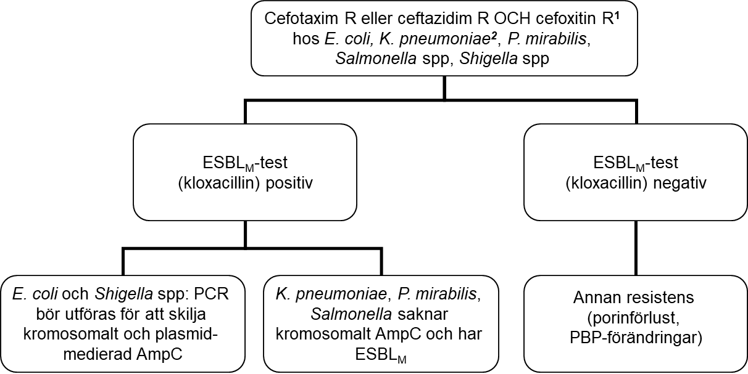

1 Testa isolat med cefotaxim R eller ceftazidim R (vid automatiserad resistensbestämning: Testa även isolat som blir cefotaxim eller ceftazidim I) i kombination med cefoxitin R. Observera att även ESBLA-positiva isolat kan vara ESBLM-positiva. ESBLM-test bör därför utföras oberoende av resultat på ESBLA-test.
2 Klebsiella pneumoniae-komplexet består av 7 underarter; vanligast är K. pneumoniae (sensu stricto), K. quasipneumoniae och K. variicola.
Enterobacterales ALGORITM FÖR DETEKTION AV KARBAPENEMASER (ESBLCARBA)
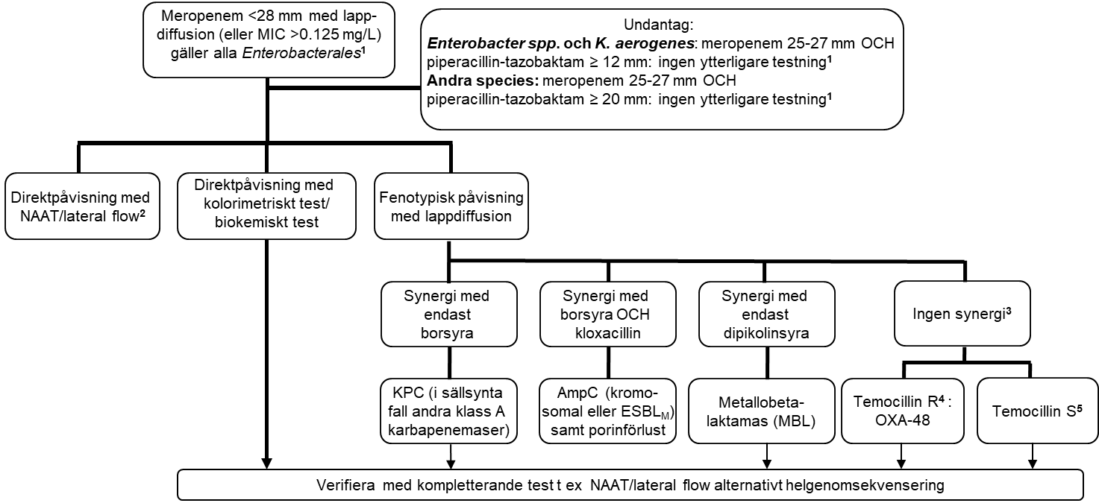

1 För laboratorier som resistensbestämmer meropenem med lappdiffusion tillför det inget till karbapenemasutredningen att göra en MIC-bestämning.
2 NAAT (nukleinsyra amplifierande teknologi, t ex PCR, LAMP)/lateral flow test bör inkludera de epidemiologiskt vanligaste karbapenemaserna (OXA-48, NDM, VIM och KPC). Vid negativt test och fortsatt misstanke om karbapenemasproduktion (av laboratorieskäl eller pga stark epidemiologisk misstanke): Överväg kompletterande tester för ovanliga karbapenemaser (tex IMP, IMI, GES) alternativt helgenomsekvensering.
3 I sällsynta fall kan höggradigt resistenta isolat utan synergi ha en kombination av olika karbapenemaser.
4 Höggradig temocillinresistens (>128 mg/L, zondiameter <12 mm) är en fenotypisk indikator på OXA-48. OXA-48 producerande isolat är även resistenta mot piperacillin-tazobaktam och amoxicillin-klavulansyra. Om ett kommersiellt fenotypiskt test med temocillin används, följ tillverkarens instruktioner för tolkning av temocillin.
5 Några nya OXA-48 varianter (framförallt OXA-244) ger inte höggradig temocillinresistens. Fenotypiskt test med lappdiffusion för påvisning av dessa saknas och temocillinkänslighet kan inte användas för att utesluta karbapenemasproduktion. Alla OXA-48 isolat oavsett variant är dock resistenta mot piperacillin-tazobaktam och amoxicillin-klavulansyra.

S.maltophilia
Stenotrophomonas maltophilia |  |  |  |  |  |  |  | EUCAST kliniska brytpunkter v. 16.0, NordicAST v. 16.0, 2026-01-26
Expert Rules and Expected Phenotypes |  |  |  |  |  |  |  | For abbreviations and explanations of breakpoints, see the Notes sheet

For further information, see EUCAST Guidance Document for S. maltophilia.

MIC determination (broth microdilution according to ISO standard 20776-1) Medium: Cation-adjusted Mueller-Hinton broth (for cefiderocol, see https://www.eucast.org/eucastguidancedocuments/) Inoculum: 5x105 CFU/mL Incubation: Sealed panels, air, 35±1ºC, 18±2h Reading: For trimethoprim-sulfamethoxazole, the MIC should be read at the lowest concentration that inhibits approximately 80% of growth as compared with the growth control well. See ”EUCAST Reading Guide for broth microdilution” for further information. Quality control: Escherichia coli ATCC 25922 |  |  |  |  |  |  |  | Disk diffusion (EUCAST standardised disk diffusion method) Medium: Mueller-Hinton agar Inoculum: McFarland 0.5 Incubation: Air, 35±1ºC, 18±2h Reading: Read zone edges from the back of the plate against a dark background illuminated with reflected light (see below for specific instructions). See ”EUCAST Reading Guide for disk diffusion” for further information. Quality control: Escherichia coli ATCC 25922

Cephalosporins | MIC breakpoints (mg/L) |  |  | Disk content (µg) | Zone diameter breakpoints (mm) |  |  | Kommentarer
 | S ≤ | R > | ATU |  | S ≥ | R < | ATU
Cefiderocol | Note | Note |  | 30 | Note | Note |  | MIC-bestämning med buljongspädningsmetoden måste utföras i järnjusterad Mueller-Hintonbuljong och särskilda avläsningsinstruktioner ska användas. För detaljer, se EUCAST guidance document. Cefiderokols aktivitet in vitro mot Stenotrophomonas maltophilia är jämförbar med aktiviteten mot Enterobacterales och det finns också djurdata som stödjer att medlet skulle ha effekt på arten. Pga otillräckliga kliniska data kan dock kliniska brytpunkter inte fastställas. Isolat med MIC-värden ≤0.5 mg/L (zondiameter ≥28 mm) saknar vanligen resistensmekanismer och preparatet kan vara ett behandlingsalternativ. Isolat med MIC-värden mellan 1-2 mg/L har vissa förvärvade resistensmekanismer, vilket kan orsaka försämrat kliniskt svar. I fall med få andra behandlingsalternativ kan preparatet trots detta vara ett behandlingsalternativ. Isolat med MIC-värden >2 mg/L (zondiameter <22 mm) är sannolikt resistenta.

Monobactams | MIC breakpoints (mg/L) |  |  | Disk content (µg) | Zone diameter breakpoints (mm) |  |  | Kommentarer
 | S ≤ | R > | ATU |  | S ≥ | R < | ATU
Aztreonam-avibactam | IE | IE |  |  | IE | IE |  | ECOFF kan användas för att utesluta förvärvade resistensmekanismer. Resistens föreligger om MIC >8 mg/L, vilket motsvarar zondiameter <21 mm med 30-20 µg-lappen.

Fluoroquinolones | MIC breakpoints (mg/L) |  |  | Disk content (µg) | Zone diameter breakpoints (mm) |  |  | Kommentarer
 | S ≤ | R > | ATU |  | S ≥ | R < | ATU
 |  |  |  |  |  |  |  | Fluorokinoloner har använts i kombinationsbehandling. ECOFF för nedanstående preparat kan användas för att utesluta förvärvade resistensmekanismer. Kriterier för lappdiffusion saknas.
Ciprofloxacin | Note | Note |  |  | Note | Note
Levofloxacin | Note | Note |  |  | Note | Note

Tetracyclines | MIC breakpoints (mg/L) |  |  | Disk content (µg) | Zone diameter breakpoints (mm) |  |  | Kommentarer
 | S ≤ | R > | ATU |  | S ≥ | R < | ATU
 |  |  |  |  |  |  |  | Tetracykliner i.v. har använts i kombinationsbehandling. ECOFF för nedanstående preparat kan användas för att utesluta förvärvade resistensmekanismer. Kriterier för lappdiffusion saknas.
Minocycline | Note | Note |  |  | Note | Note |  | Gäller endast i.v. behandling. Peroral administrering uppnår inte tillräckligt hög exponering.
Tigecycline | Note | Note |  |  | Note | Note

Miscellaneous agents | MIC breakpoints (mg/L) |  |  | Disk content (µg) | Zone diameter breakpoints (mm) |  |  | Kommentarer
 | S ≤ | R > | ATU |  | S ≥ | R < | ATU
Trimethoprim-sulfamethoxazole | 0.001 | 2 |  | 1.25-23.75 | 50 | 16 |  | Vildtypen kategoriseras som “I – Känslig vid ökad exponering”, se tabell ”Dosering”.
 |  |  |  |  |  |  |  | Trimetoprim-sulfametoxazol ratio 1:19. MIC-brytpunkten uttrycks som koncentrationen av trimetoprim. Isolat med förekomst av någon typ av hämningszon ska rapporteras enligt brytpunkterna och växt i hämningszonen ska ignoreras. Inväxten i hämningszonen kan variera från tunn hinna till kraftigare växt (se bilder nedan). Trimetoprim-sulfametoxazolresistens hos S. maltophilia är ovanligt och ska konfirmeras med en MIC-metod.
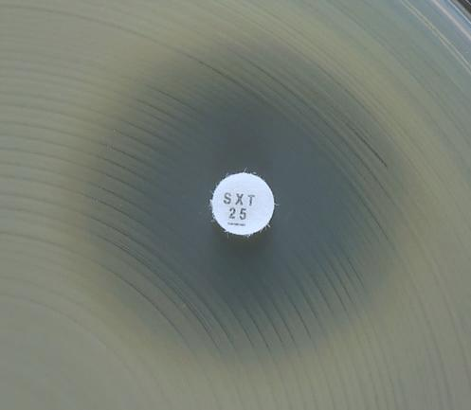
a)
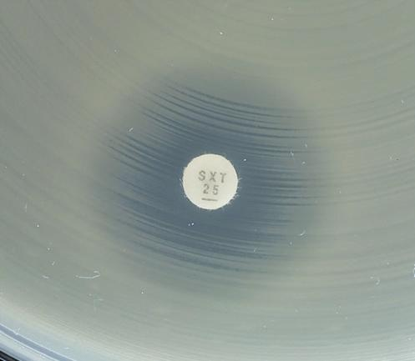
b)
 |  |  |  |  |  |  |  | Exempel på hämningszoner för S. maltophilia och trimetoprim-sulfametoxazol.
 |  |  |  |  |  |  |  | a-c) Synlig yttre zon. Läs den yttre zondiametern och rapportera enligt brytpunkterna.
 |  |  |  |  |  |  |  | d) Växt ända fram till lappen och ingen synlig yttre zon. Rapportera resistent.

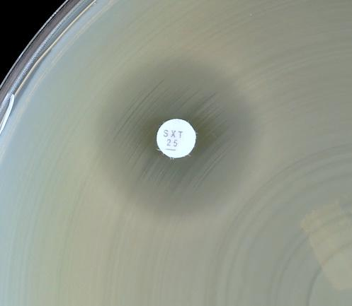
c)
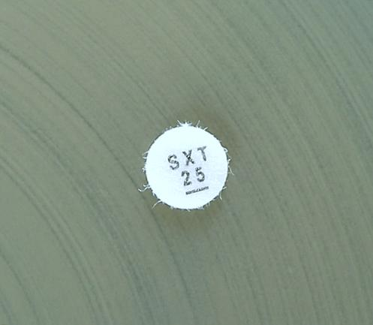
d)
c)
d)

No zone

Staphylococcus
Staphylococcus spp. |  |  |  |  |  |  |  | EUCAST kliniska brytpunkter v. 16.1, NordicAST v. 16.1, 2026-08-11
Expert Rules and Expected Phenotypes |  | Guidance documents |  |  |  |  |  | For abbreviations and explanations of breakpoints, see the Notes sheet

MIC determination (broth microdilution according to ISO standard 20776-1) Medium: Cation-adjusted Mueller-Hinton broth Inoculum: 5x105 CFU/mL Incubation: Sealed panels, air, 35±1ºC, 18±2h (for glycopeptides 24 h) Reading: Unless otherwise stated, read MICs at the lowest concentration of the agent that completely inhibits visible growth. See ”EUCAST Reading Guide for broth microdilution” for further information. Quality control: Staphylococcus aureus ATCC 29213. For agents not covered by this strain, see EUCAST QC Tables. |  |  |  |  |  |  |  | Disk diffusion (EUCAST standardised disk diffusion method) Medium: Mueller-Hinton agar Inoculum: McFarland 0.5 Incubation: Air, 35±1ºC, 18±2h Reading: Unless otherwise stated, read zone edges as the point showing no growth viewed from the back of the plate against a dark background illuminated with reflected light (except for benzylpenicillin, see below). See ”EUCAST Reading Guide for disk diffusion” for further information. Quality control: Staphylococcus aureus ATCC 29213. For agents not covered by this strain, see EUCAST QC Tables.

Om inte annat anges gäller brytpunkterna alla medlemmar i släktet stafylokocker. När ytterligare information finns ges artspecifika brytpunkter. • För andra koagulaspositiva stafylokocker än S. aureus (dvs S. argenteus, S. schweitzeri, S. intermedius, S. pseudintermedius och S. coagulans) är informationen om hur brytpunkterna för de flesta preparat faktiskt fungerar begränsad. Undantaget är S. argenteus där brytpunkterna för S. aureus kan användas utan begränsningar. • De koagulasnegativa stafylokockerna inkluderar: S. capitis, S. cohnii, S. epidermidis, S. haemolyticus, S. hominis, S. hyicus, S. lugdunensis, S. pettenkoferi, S. saprophyticus, S. schleiferi, S. sciuri, S. simulans, S. warneri och S. xylosus. • För S. saccharolyticus: använd metodologi för anaerob resistensbestämning och konsultera EUCAST Guidance Document on how to interpret results when there are no breakpoints.

Penicillins | MIC breakpoints (mg/L) |  |  | Disk content (µg) | Zone diameter breakpoints (mm) |  |  | Kommentarer
 | S ≤ | R > | ATU |  | S ≥ | R < | ATU
 |  |  |  |  |  |  |  | Cefoxitin används för att utesluta meticillinresistens. Cefoxitinkänsliga isolat kan besvaras S för samtliga betalaktamasstabila penicilliner (oxacillin, kloxacillin, dikloxacillin och flukloxacillin) och kombinationer av penicilliner/betalaktamashämmare som har kliniska brytpunkter eller Note. För preparat som ges p.o bör man säkerställa att doseringen leder till att tillräcklig exponering uppnås i infektionshärden. Cefoxitinresistens hos S. aureus konfirmeras med mecA/mecC-undersökning. Cefoxitinresistenta isolat besvaras R för penicilliner med eller utan betalaktamashämmare. Samtliga isolat av S. aureus med mecA eller mecC betraktas som MRSA. För S. pseudintermedius, S. intermedius, S. schleiferi och S. coagulans används oxacillin istället för cefoxitin för screening av meticillinresistens.
Benzylpenicillin, S. aureus | 0.125 | 0.125 |  | 1 unit | 26 | 26 |  | 70-80% av meticillinkänsliga S.aureus producerar penicillinas. För att utesluta penicillinasproduktion hos S. aureus krävs bedömning av zonkant eller klöverbladtest. Undersök zonkanten upp mot ljuset. Meticillinkänsliga isolat med zon ≥ 26 mm och med diffus zonkant (som en "strand" med långsam reduktion av växten mot kanten) är inte betalaktamasproducerande och kan besvaras S för penicillinaskänsliga penicilliner (bensylpenicillin, fenoxymetylpenicillin, ampicillin och amoxicillin). För preparat som ges p.o. bör man säkerställa att doseringen leder till att tillräcklig exponering uppnås på platsen för infektionen. Isolat med skarp zonkant (som en "klippa" utan stegvis reduktion av växten mot zonkanten) eller osäkert resultat skall rapporteras R för bensylpenicillin och andra penicillinaskänsliga penicilliner oberoende av zonstorlek. Isolat med zonstorlek <26 mm besvaras R oavsett utseende av zonkanten. Se bilder nedan. Kromogena cefalosporinbaserade betalaktamastester har otillräcklig sensitivitet för detektion av penicillinas hos S. aureus.
Benzylpenicillin, S. lugdunensis | 0.125 | 0.125 |  | 1 unit | 26 | 26
Benzylpenicillin, other staphylococci | Note | Note |  |  | Note | Note |  | Metodik för testning av betalaktamas saknas. Testning utförs ej.
Ampicillin (uncomplicated UTI only), S. saprophyticus | Note | Note |  | 2 | 18 | 18 |  | Ampicillin 2 µg lappen kan användas för screening av mecA-positiva S. saprophyticus, varför screening med cefoxitin inte är nödvändig. Känsliga isolat kan rapporteras S för ampicillin, amoxicillin och amoxicillin-klavulansyra.
Ampicillin-sulbactam | Note | Note |  |  | Note | Note
Amoxicillin, S. aureus | Note | Note |  |  | Note | Note
Amoxicillin, Coagulase-negative staphylococci | Note | Note |  |  | Note | Note |  | Metodik för testning av betalaktamas saknas. Testning utförs ej.
Amoxicillin-clavulanic acid | Note | Note |  |  | Note | Note
Piperacillin-tazobactam | Note | Note |  |  | Note | Note

Phenoxymethylpenicillin, S. aureus | Note | Note |  |  | Note | Note
Phenoxymethylpenicillin, Coagulase-negative staphylococci | - | - |  |  | Note | Note |  | Metodik för testning av betalaktamas saknas. Testning utförs ej.

Oxacillin (screen only), S. pseudintermedius, S. intermedius, S. schleiferi and S. coagulans | NA | NA |  | 1 | 20 | 20 |  | För S. pseudintermedius, S. intermedius, S. schleiferi och S. coagulans används oxacillin istället för cefoxitin för screening av meticillinresistens.
Oxacillin, other staphylococci | Note | Note |  |  | Note | Note |  | S. aureus med förhöjt oxacillin MIC-värden som saknar mec-gener kallas ofta BORSA. För mer information se EUCASTs brytpunktstabell.
Cloxacillin | Note | Note |  |  | Note | Note
Dicloxacillin | Note | Note |  |  | Note | Note
Flucloxacillin | Note | Note |  |  | Note | Note

Cephalosporins | MIC breakpoints (mg/L) |  |  | Disk content (µg) | Zone diameter breakpoints (mm) |  |  | Kommentarer
 | S ≤ | R > | ATU |  | S ≥ | R < | ATU
 |  |  |  |  |  |  |  | Cefoxitin används för att utesluta meticillinresistens. Cefoxitinkänsliga isolat kan besvaras S för samtliga cefalosporiner som har kliniska brytpunkter eller Note med undantag för cefotaxim, ceftriaxon, cefazolin, cefepim och cefuroxim i.v. som rapporteras (I) “Känslig vid ökad exponering”. För preparat som ges peroralt bör man säkerställa att doseringen leder till att tillräcklig exponering uppnås i infektionshärden. Cefoxitinresistens hos S. aureus konfirmeras med mecA/mecC-undersökning. Cefoxitinresistenta isolat besvaras R för cefalosporiner, med undantag av ceftarolin och ceftobiprol som rapporteras enligt resultat vid resistensbestämning. Samtliga isolat av S. aureus med mecA eller mecC betraktas som MRSA. För S. pseudintermedius, S. intermedius, S. schleiferi och S. coagulans används oxacillin istället för cefoxitin för screening av meticillinresistens, se Note under cefoxitin.
Cefaclor | Note | Note |  |  | Note | Note |  | Om cefaklor ska besvaras på meticillinkänsliga isolat, se tabell "Dosering".
Cefadroxil, S. saprophyticus | Note | Note |  | 30 | 20 | 20 |  | Brytpunkterna är baserade på ECOFF och kan ersätta screening med cefoxitin på S. saprophyticus vid UVI.
Cefalexin | Note | Note |  |  | Note | Note
Cefazolin | Note | Note |  |  | Note | Note |  | Om cefazolin ska besvaras på meticillinkänsliga isolat, rapportera (I) “Känslig vid ökad exponering”. Se tabell "Dosering".
Cefepime | Note | Note |  |  | Note | Note |  | Om cefepim ska besvaras på meticillinkänsliga isolat, rapportera (I) “Känslig vid ökad exponering”. Se tabell "Dosering".
Cefepime-enmetazobactam | Note | Note |  |  | Note | Note |  | Tillägg av betalaktamashämmare ger inga kliniska fördelar.
Cefotaxime | Note | Note |  |  | Note | Note |  | Om cefotaxim ska besvaras på meticillinkänsliga isolat, rapportera (I) “Känslig vid ökad exponering”. Se tabell "Dosering".
Cefoxitin (screen only), S. aureus and coagulase-negative staphylococci except S. epidermidis and S. lugdunensis | Note | Note |  | 30 | 22 | 22 |  | Cefoxitin MIC kan användas för detektion av meticillinresistens hos S. aureus (>4 mg/L) och S. saprophyticus (>8 mg/L). För övriga stafylokocker, använd endast lappdiffusion. Om koagulasnegativa stafylokocker inte identifieras till speciesnivå använd brytpunkterna S ≥ 25 / R < 22 mm. Isolat med zondiameter 22-24 rapporteras som R eller undersöks för förekomst av mecA/mecC.
Cefoxitin (screen only), S. epidermidis and S.lugdunensis | Note | Note |  | 30 | 27 | 27 | 27 | Cefoxitin MIC kan användas för detektion av meticillinresistens hos S. lugdunensis (>4 mg/L). För S. epidermidis, använd endast lappdiffusion.
Cefoxitin (screen only), S. pseudintermedius, S. intermedius, S. schleiferi and S. coagulans | Note | Note |  |  | Note | Note |  | Lappdiffusion med cefoxitin är mindre tillförlitligt för påvisande av meticillinresistens hos S. pseudintermedius, S. intermedius, S. schleiferi och S. coagulans än hos andra stafylokocker. Använd oxacillin 1 µg-lappen.
Ceftaroline (indications other than pneumonia), S. aureus | 1 | 2 | 1 | 5 | 20 | 17 | 19-20 | Meticillinkänsliga isolat kan rapporteras känsliga för ceftarolin utan ytterligare testning. Resistenta isolat är ovanliga.
Ceftaroline (pneumonia), S. aureus | 1 | 1 | 1 | 5 | 20 | 20 | 19-20
Ceftobiprole, S. aureus | 2 | 2 | 2 | 5 | 17 | 17 | 16-17 | Meticillinkänsliga isolat kan rapporteras känsliga för ceftobiprol utan ytterligare testning.
Ceftriaxone | Note | Note |  |  | Note | Note |  | Om ceftriaxon ska besvaras på meticillinkänsliga isolat, rapportera (I) “Känslig vid ökad exponering”. Se tabell "Dosering".
Cefuroxime i.v. | Note | Note |  |  | Note | Note |  | Om cefuroxim i.v. ska besvaras på meticillinkänsliga isolat, rapportera (I) “Känslig vid ökad exponering”. Se tabell "Dosering".
Cefuroxime p.o. | Note | Note |  |  | Note | Note

Carbapenems | MIC breakpoints (mg/L) |  |  | Disk content (µg) | Zone diameter breakpoints (mm) |  |  | Kommentarer
 | S ≤ | R > | ATU |  | S ≥ | R < | ATU
 |  |  |  |  |  |  |  | Cefoxitin används för att utesluta meticillinresistens. Cefoxitinkänsliga isolat kan besvaras S för samtliga karbapenemer som har kliniska brytpunkter eller Note. Cefoxitinresistens hos S. aureus konfirmeras med mecA/mecC-undersökning. Cefoxitinresistenta isolat besvaras R för karbapenemer. Samtliga isolat av S. aureus med mecA eller mecC betraktas som MRSA. För S. pseudintermedius, S. intermedius, S. schleiferi och S. coagulans används oxacillin istället för cefoxitin för screening av meticillinresistens.
Ertapenem | Note | Note |  |  | Note | Note
Imipenem | Note | Note |  |  | Note | Note
Imipenem-relebactam | Note | Note |  |  | Note | Note |  | Tillägg av betalaktamashämmare ger inga kliniska fördelar.
Meropenem | Note | Note |  |  | Note | Note
Meropenem-vaborbactam | Note | Note |  |  | Note | Note |  | Tillägg av betalaktamashämmare ger inga kliniska fördelar.

Fluoroquinolones | MIC breakpoints (mg/L) |  |  | Disk content (µg) | Zone diameter breakpoints (mm) |  |  | Kommentarer
 | S ≤ | R > | ATU |  | S ≥ | R < | ATU
 |  |  |  |  |  |  |  | Norfloxacin kan användas som screening för fluorokinolonresistens. Isolat som kategoriseras som screeningnegativa kan rapporteras som känsliga för moxifloxacin och "(I) - Känslig vid ökad exponering" för levofloxacin. Ciprofloxacin rapporteras "(I) - Känslig vid ökad exponering" inom parentes enligt instruktion nedan. Isolat som kategoriseras som screeningpositiva testas individuellt mot de preparat som ska svaras eller rapporteras R.
Ciprofloxacin, S. aureus | (0.001) | (2) |  | 5 | (50) | (17) |  | Vildtypen kategoriseras som “I – Känslig vid ökad exponering” inom parentes. Känsliga isolat besvaras inte I utan med en kommentar som klargör att preparatet saknar förvärvad resistens men att man avråder från monoterapi. För information om hur man använder "brytpunkter inom parentes", se EUCAST guidance document.
Ciprofloxacin, Coagulase-negative staphylococci | (0.001) | (2) |  | 5 | (50) | (22) |  | Vildtypen kategoriseras som “I – Känslig vid ökad exponering” inom parentes. Känsliga isolat besvaras inte I utan med en kommentar som klargör att preparatet saknar förvärvad resistens men att man avråder från monoterapi. För information om hur man använder "brytpunkter inom parentes", se EUCAST guidance document.
Levofloxacin, S. aureus | 0.001 | 1 |  | 5 | 50 | 22 |  | Vildtypen kategoriseras som “I – Känslig vid ökad exponering”, se tabell ”Dosering”.
Levofloxacin, Coagulase-negative staphylococci | 0.001 | 1 |  | 5 | 50 | 24 |  | Vildtypen kategoriseras som “I – Känslig vid ökad exponering”, se tabell ”Dosering”.
Moxifloxacin, S. aureus | 0.25 | 0.25 |  | 5 | 25 | 25
Moxifloxacin, Coagulase-negative staphylococci | 0.25 | 0.25 |  | 5 | 28 | 28
Norfloxacin (screen only) | NA | NA |  | 10 | 17 | 17
Ofloxacin | Note | Note |  |  | Note | Note |  | Brytpunkterna för ofloxacin vid systemiska infektioner med Staphylococcus spp. har tagits bort eftersom medlet är sämre än övriga fluorokinoloner. För topikal användning av ofloxacin, se flik "Topical agents".

Aminoglycosides | MIC breakpoints (mg/L) |  |  | Disk content (µg) | Zone diameter breakpoints (mm) |  |  | Kommentarer
 | S ≤ | R > | ATU |  | S ≥ | R < | ATU
 |  |  |  |  |  |  |  | För information om hur man använder "brytpunkter inom parentes" se EUCAST guidance document.
Amikacin, S. aureus | (16) | (16) |  | 30 | (15) | (15)
Amikacin, Coagulase-negative staphylococci | (16) | (16) |  | 30 | (15) | (15)
Gentamicin, S. aureus | (2) | (2) |  | 10 | (18) | (18)
Gentamicin, Coagulase-negative staphylococci | (2) | (2) |  | 10 | (22) | (22)
Netilmicin | IE | IE |  |  | IE | IE
Tobramycin, S. aureus | (2) | (2) |  | 10 | (18) | (18)
Tobramycin, Coagulase-negative staphylococci | (2) | (2) |  | 10 | (20) | (20)

Glycopeptides and lipoglycopeptides | MIC breakpoints (mg/L) |  |  | Disk content (µg) | Zone diameter breakpoints (mm) |  |  | Kommentarer
 | S ≤ | R > | ATU |  | S ≥ | R < | ATU
 |  |  |  |  |  |  |  | Lappdiffusion är inte tillförlitlig och kan inte skilja mellan vildtypsisolat och isolat med glykopeptidresistens som inte orsakas av vanA. Glykopeptid MIC är metodberoende och ska utföras med buljongspädning. Resistenta isolat är ovanliga eller har ännu ej rapporterats, förutom för teikoplanin och KNS. Upprepa art- och resistensbestämning och skicka isolatet till referenslaboratorium.
Dalbavancin | 0.25 | 0.25 |  |  | Note | Note |  | Använd tillsats av polysorbat-80 vid MIC-bestämning (0.002% för buljongspädning; agarspädning har inte validerats). Använd tillverkarens instruktioner gällande andra kommersiella metoder.
Oritavancin, S. aureus | 0.125 | 0.125 |  |  | Note | Note |  | Använd tillsats av polysorbat-80 vid MIC-bestämning (0.002% för buljongspädning; agarspädning har inte validerats). Använd tillverkarens instruktioner gällande andra kommersiella metoder.
Teicoplanin, S. aureus | 2 | 2 |  |  | Note | Note
Teicoplanin, Coagulase-negative staphylococci | 4 | 4 |  |  | Note | Note
Telavancin, MRSA | 0.125 | 0.125 |  |  | Note | Note |  | Använd tillsats av polysorbat-80 vid MIC-bestämning (0.002% för buljongspädning; agarspädning har inte validerats). Använd tillverkarens instruktioner gällande andra kommersiella metoder.
Vancomycin, S. aureus | 2 | 2 |  |  | Note | Note |  | MIC-bestämning av vankomycin för stafylokocker bör utföras med buljongspädningsmetoden (ISO 20776-1). Övriga metoder kan ge för höga MIC-värden (0.5-1 spädningssteg). Isolat med MIC 2 mg/L enligt buljongspädningsmetoden kan svara sämre på behandling med vankomycin trots att de klassificeras som känsliga.
Vancomycin, Coagulase-negative staphylococci | 4 | 4 |  |  | Note | Note |  | MIC-bestämning av vankomycin för stafylokocker bör utföras med buljongspädningsmetoden (ISO 20776-1). Övriga metoder kan ge för höga MIC-värden (0.5-1 spädningssteg).

Macrolides, lincosamides and streptogramins | MIC breakpoints (mg/L) |  |  | Disk content (µg) | Zone diameter breakpoints (mm) |  |  | Kommentarer
 | S ≤ | R > | ATU |  | S ≥ | R < | ATU
 |  |  |  |  |  |  |  | Erytromycin kan användas som screening för makrolidresistens. Känsliga isolat kan rapporteras som känsliga för azitromycin, klaritromycin och roxitromycin. Resistenta isolat testas individuellt mot de preparat som ska svaras eller rapporteras R.
Azithromycin | 2 | 2 |  |  | Note | Note
Clarithromycin | 1 | 1 |  |  | Note | Note
Erythromycin | 1 | 1 |  | 15 | 21 | 21
Roxithromycin | 1 | 1 |  |  | Note | Note
Clindamycin | 0.25 | 0.25 |  | 2 | 22 | 22 |  | Inducerbar klindamycinresistens upptäcks endast i närvaro av en makrolid. Lägg erytromycin- och klindamycinlapp med 12-20 mm mellanrum (kant till kant) och leta efter förekomst av D-fenomen. Rapportera klindamycin i relation till zonstorlek och kliniska brytpunkter om inducerbar resistens inte påvisats. Vid påvisad inducerbar resistens rapportera R och använd eventuellt följande kommentar: "Inducerbar klindamycinresistens har påvisats. Klindamycin kan dock användas för korttidsbehandling av mindre allvarliga hud- och mjukdelsinfektioner."
Quinupristin-dalfopristin | 1 | 1 |  | 15 | 21 | 21 |  | Utför MIC-bestämning på isolat som är resistenta enligt lappdiffusion.

Tetracyclines | MIC breakpoints (mg/L) |  |  | Disk content (µg) | Zone diameter breakpoints (mm) |  |  | Kommentarer
 | S ≤ | R > | ATU |  | S ≥ | R < | ATU
 |  |  |  |  |  |  |  | Tetracyklin kan användas som screening för tetracyklinpreparat. Känsliga isolat kan rapporteras som känsliga för doxycyklin och minocyklin. Resistenta isolat testas individuellt mot de preparat som ska svaras eller rapporteras R.
Doxycycline | 1 | 1 |  |  | Note | Note
Minocycline | 0.5 | 0.5 |  | 30 | 23 | 23
Tetracycline | 1 | 1 |  | 30 | 22 | 22
Tigecycline | 0.5 | 0.5 |  | 15 | 19 | 19 |  | Resistenta isolat är ovanliga eller har ännu ej rapporterats. Upprepa art- och resistensbestämning och skicka isolatet till referenslaboratorium. Vid MIC-bestämning med buljongspädning ska mediet tillverkas samma dag.

Oxazolidinones | MIC breakpoints (mg/L) |  |  | Disk content (µg) | Zone diameter breakpoints (mm) |  |  | Kommentarer
 | S ≤ | R > | ATU |  | S ≥ | R < | ATU
Linezolid | 4 | 4 |  | 10 | 21 | 21 |  | Resistenta isolat är ovanliga. Upprepa art- och resistensbestämning och skicka eventuellt till referenslaboratorium, beroende på nationella rekommendationer.
Tedizolid | 0.5 | 0.5 |  | 2 | 20 | 20 | 19 | Isolat som är känsliga för linezolid kan rapporteras som känsliga för tedizolid.

Miscellaneous agents | MIC breakpoints (mg/L) |  |  | Disk content (µg) | Zone diameter breakpoints (mm) |  |  | Kommentarer
 | S ≤ | R > | ATU |  | S ≥ | R < | ATU
Daptomycin, S. aureus | 1 | 1 |  |  | Note | Note |  | Utför MIC-bestämning. Resistenta isolat är ovanliga eller har ännu inte rapporterats. Upprepa art- och resistensbestämning och skicka isolatet till referenslaboratorium. Använd tillsats av 50 mg/L Ca2+ vid MIC-bestämning (vanligtvis tillsatt i kommersiella medier/system//gradienttester).
Daptomycin, other staphylococci | Note | Note |  |  | Note | Note |  | ECOFF kan användas för att utesluta förvärvade resistensmekanismer, se EUCAST guidance document. Utför MIC-bestämning. Använd tillsats av 50 mg/L Ca2+ vid MIC-bestämning (vanligtvis tillsatt i kommersiella medier/system//gradienttester).
Fosfomycin i.v. | Note | Note |  |  | Note | Note |  | Resistensbestämning avrådes. För mer information om användningen av fosfomycin i.v. i kombinationsbehandling se EUCAST guidance document.
Fusidic acid | 1 | 1 |  | 10 | 24 | 24
Lefamulin, S. aureus | 0.25 | 0.25 |  | 5 | 23 | 23
Nitrofurantoin (uncomplicated UTI only), S. saprophyticus | 64 | 64 |  | 100 | 13 | 13
Rifampicin, S. aureus | 0.06 | 0.06 |  | 5 | 26 | 26
Rifampicin, Coagulase-negative staphylococci | 0.06 | 0.06 |  | 5 | 30 | 30
Trimethoprim (uncomplicated UTI only) | 2 | 2 |  | 5 | 19 | 19
Trimethoprim-sulfamethoxazole | 0.5 | 0.5 |  | 1.25-23.75 | 24 | 24 |  | Trimetoprim-sulfametoxazol ratio 1:19. MIC-brytpunkten uttrycks som koncentrationen av trimetoprim.

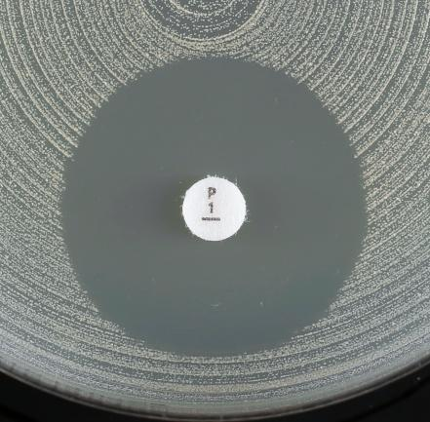
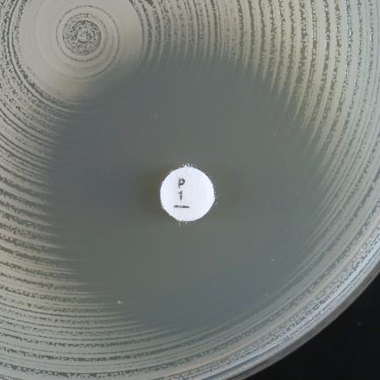
a)
b)
 |  |  |  |  |  |  |  | Exempel på hämningszoner för Staphylococcus aureus och bensylpenicillin
 |  |  |  |  |  |  |  | a) Diffus zonkant (som en "strand" med långsam reduktion av växten mot kanten) och zondiameter ≥ 26 mm. Rapporteras känslig.
 |  |  |  |  |  |  |  | b) Skarp zonkant (som en "klippa" utan någon stegvis reduktion av växten mot zonkanten) och zondiameter ≥ 26 mm. Rapporteras resistent.

Enterococcus
Enterococcus spp. |  |  |  |  |  |  |  | EUCAST kliniska brytpunkter v. 16.0, NordicAST v. 16.0, 2026-01-26
Expert Rules and Expected Phenotypes |  | Guidance documents |  |  |  |  |  | For abbreviations and explanations of breakpoints, see the Notes sheet

MIC determination (broth microdilution according to ISO standard 20776-1) Medium: Cation-adjusted Mueller-Hinton broth Inoculum: 5x105 CFU/mL Incubation: Sealed panels, air, 35±1ºC, 18±2h (for glycopeptides 24h) Reading: Unless otherwise stated, read MICs at the lowest concentration of the agent that completely inhibits visible growth. See ”EUCAST Reading Guide for broth microdilution” for further information. Quality control: Enterococcus faecalis ATCC 29212. For agents not covered by this strain and for control of the inhibitor component of beta-lactam inhibitor combinations, see EUCAST QC Tables. |  |  |  |  |  |  |  | Disk diffusion (EUCAST standardised disk diffusion method) Medium: Mueller-Hinton agar Inoculum: McFarland 0.5 Incubation: Air, 35±1ºC, 18±2h (for glycopeptides 24h) Reading: Unless otherwise stated, read zone edges as the point showing no growth viewed from the back of the plate against a dark background illuminated with reflected light (except for vancomycin, see below). See ”EUCAST Reading Guide for disk diffusion” for further information. Quality control: Enterococcus faecalis ATCC 29212. For agents not covered by this strain see EUCAST QC Tables.

Detta släkte inkluderar flera arter. De vanligaste enterokockerna i kliniska odlingar är E. faecalis och E. faecium men E. avium, E. casseliflavus, E. durans, E. gallinarum, E. hirae, E. lactis, E. mundtii och E. raffinosus förekommer också. Om inget annat anges kan brytpunkterna i tabellen nedan användas för samtliga nämnda arter.

Penicillins | MIC breakpoints (mg/L) |  |  | Disk content (µg) | Zone diameter breakpoints (mm) |  |  | Kommentarer
 | S ≤ | R > | ATU |  | S ≥ | R < | ATU

Ampicillin i.v. | 4 | 4 |  | 2 | 10 | 10 |  | Ampicillinresistens hos E. faecalis är sällsynt (ska konfirmeras med MIC-bestämning), men vanligt hos E. faecium.
Ampicillin-sulbactam i.v. | Note | Note |  |  | Note | Note |  | Tolkas från ampicillin. Tillägg av betalaktamashämmare ger inga kliniska fördelar.
Amoxicillin p.o. (uncomplicated UTI only) | 4 | 4 |  |  | Note | Note |  | Tolkas från ampicillin.
Amoxicillin p.o. (other indications), E. faecalis | (0.001) | (4) |  |  | Note | Note |  | Det saknas klinisk evidens för effekt av amoxicillin p.o. i monoterapi vid andra infektioner än de som utgår från urinvägarna. Vildtypen kategoriseras som “I – Känslig vid ökad exponering” inom parentes. Känsligheten kan tolkas från ampicillin. Känsliga isolat besvaras inte I utan med en kommentar som klargör att preparatet saknar förvärvad resistens men att man avråder från monoterapi. För information om hur man använder "brytpunkter inom parentes", se EUCAST guidance document.
Amoxicillin-clavulanic acid i.v. | Note | Note |  |  | Note | Note |  | Tolkas från ampicillin. Tillägg av betalaktamashämmare ger inga kliniska fördelar.
Amoxicillin-clavulanic acid p.o. (uncomplicated UTI only) | Note | Note |  |  | Note | Note |  | Tolkas från ampicillin. Tillägg av betalaktamashämmare ger inga kliniska fördelar.
Amoxicillin-clavulanic acid p.o. (other indications), E. faecalis | Note | Note |  |  | Note | Note |  | Det saknas klinisk evidens för effekt av amoxicillin-klavulansyra p.o. i monoterapi vid andra infektioner än de som utgår från urinvägarna. Vildtypen kategoriseras som “I – Känslig vid ökad exponering” inom parentes. Känsligheten kan tolkas från ampicillin eller amoxicillin. Känsliga isolat besvaras inte I utan med en kommentar som klargör att preparatet saknar förvärvad resistens men att man avråder från monoterapi. För information om hur man använder "brytpunkter inom parentes", se EUCAST guidance document. Tillägg av betalaktamashämmare ger inga kliniska fördelar.
Piperacillin-tazobactam, E. faecalis | 0.001 | 16 |  | 30-6 | 50 | 18 |  | MIC-bestämning utförs med fast koncentration av tazobaktam (4 mg/L).

Cephalosporins | MIC breakpoints (mg/L) |  |  | Disk content (µg) | Zone diameter breakpoints (mm) |  |  | Kommentarer
 | S ≤ | R > | ATU |  | S ≥ | R < | ATU
 |  |  |  |  |  |  |  | Enterokocker rapporteras R mot samtliga cefalosporiner.

Carbapenems | MIC breakpoints (mg/L) |  |  | Disk content (µg) | Zone diameter breakpoints (mm) |  |  | Kommentarer
 | S ≤ | R > | ATU |  | S ≥ | R < | ATU
Imipenem, E. faecalis | 0.001 | 4 |  | 10 | 50 | 21 |  | Vildtypen kategoriseras som “I – Känslig vid ökad exponering”, se tabell ”Dosering”.

Fluoroquinolones | MIC breakpoints (mg/L) |  |  | Disk content (µg) | Zone diameter breakpoints (mm) |  |  | Kommentarer
 | S ≤ | R > | ATU |  | S ≥ | R < | ATU
 |  |  |  |  |  |  |  | Norfloxacin kan användas för SIR-kategorisering av ciprofloxacin och levofloxacin. För moxifloxacin, se separat kommentar.
Ciprofloxacin (uncomplicated UTI only) | 4 | 4 |  | 5 | 15 | 15
Levofloxacin (uncomplicated UTI only) | 4 | 4 |  | 5 | 15 | 15
Moxifloxacin | Note | Note |  |  | Note | Note |  | Moxifloxacin har använts som peroral ”step-down”-behandling vid endokardit orsakad av Enterococcus faecalis. Det saknas kliniska brytpunkter för Enterococcus spp. och moxifloxacin men förvärvad resistens (isolat med MIC >1 mg/L) bör uteslutas innan eventuell behandling. Lappdiffusion med norfloxacin kan användas för att utesluta resistensmekanismer. Vid negativ screening rapporteras isolatet: ”Isolatet saknar resistensmekanismer mot fluorokinoloner”, men aldrig som S för moxifloxacin.
Norfloxacin (screen only) | NA | NA |  | 10 | 12 | 12

Aminoglycosides | MIC breakpoints (mg/L) |  |  | Disk content (µg) | Zone diameter breakpoints (mm) |  |  | Kommentarer
 | S ≤ | R > | ATU |  | S ≥ | R < | ATU
 |  |  |  |  |  |  |  | Enterokocker är naturligt resistenta mot aminoglykosider och monoterapi med aminoglykosider saknar därför klinisk effekt. Man kan förvänta synergi mellan aminoglykosider och penicilliner eller glykopeptider i frånvaro av förvärvade aminoglykosid-modifierande enzym (tidigare kallad förvärvad höggradig aminoglykosidresistens, HLAR). Resistensbestämning görs därför för att utesluta närvaro av sådana enzym. Resultat rapporteras som "Höggradig aminoglykosidresistens påvisad" eller "Höggradig aminoglykosidresistens inte påvisad".
Amikacin | Note | Note |  |  | Note | Note
Gentamicin (test for acquired aminoglycoside-modifying enzyme/high-level aminoglycoside resistance) | Note | Note |  | 30 | Note | Note |  | Negativt test: Isolat med gentamicin MIC ≤128 mg/L eller zondiameter ≥8 mm. Isolatet tillhör viltypen. Synergi med penicilliner eller glykopeptider kan förväntas om det aktuella isolatet är känsligt för aktuella penicilliner eller glykopeptider. Det saknas kunskap om relevans för andra aminoglykosider. Positivt test: Isolat med gentamicin MIC >128 mg/L eller zondiameter <8 mm. Isolatet tillhör inte vildtypen. Synergi mellan gentamicin och penicilliner eller glykopeptider kan inte förväntas. Detta gäller även andra aminoglykosider förutom streptomycin som måste testas separat (om indicerat).
Netilmicin | Note | Note |  |  | Note | Note
Streptomycin (test for acquired aminoglycoside-modifying enzyme/high-level aminoglycoside resistance) | Note | Note |  | 300 | Note | Note |  | Negativt test: Isolat med streptomycin MIC ≤512 mg/L eller zondiameter ≥14 mm. Isolatet tillhör vildtypen. Synergi med penicilliner eller glykopeptider kan förväntas om det aktuella isolatet är känsligt för aktuella penicilliner eller glykopeptider. Positivt test: Isolat med streptomycin MIC >512 mg/L eller zondiameter <14 mm. Isolatet tillhör inte vildtypen. Synergi mellan streptomycin och penicilliner eller glykopeptider kan inte förväntas.
Tobramycin | Note | Note |  |  | Note | Note

Glycopeptides and lipoglycopeptides | MIC breakpoints (mg/L) |  |  | Disk content (µg) | Zone diameter breakpoints (mm) |  |  | Kommentarer
 | S ≤ | R > | ATU |  | S ≥ | R < | ATU
 |  |  |  |  |  |  |  | Glykopeptider: Testning för närvaro av van-gener hos invasiva isolat bör övervägas utifrån lokal epidemiologi och oberoende av fenotypisk vancomycinkänslighet. vanA-positiva isolat rapporteras R för vankomycin och teikoplanin. vanB-positiva isolat rapporteras R för vankomycin och utifrån resultat för teikoplanin men med en varning att risk för resistensutveckling föreligger under eventuell teikoplaninbehandling. Se NordicASTs förklarande metoddokument: ”Detection of glycopeptide-resistance in enterococcal isolates” E. casseliflavus och E. gallinarum är naturligt resistenta mot vankomycin och rapporteras R utan resistensbestämning.
Dalbavancin | IE | IE |  |  | IE | IE
Oritavancin | IE | IE |  |  | IE | IE
Teicoplanin | 2 | 2 |  | 30 | 16 | 16
Telavancin | IE | IE |  |  | IE | IE
Vancomycin, E. faecalis and E. faecium | 4 | 4 |  | 5 | 12 | 12 |  | Undersök zonkanten upp mot ljuset. Vankomycinkänsliga E. faecalis och E. faecium har skarpa zonkanter och inga kolonier i hämningszonen. Om zonkanten är diffus eller kolonier växer i hämningszonen, undersök med PCR eller rapportera som R även om zonen är ≥ 12 mm. Särskilda instruktioner för inkuberingstid (24h) och avläsning gäller (se metodbeskrivning ovan och bilder/avläsningsinstruktion nedan).
Vancomycin, other enterococci except E. casseliflavus and E. gallinarum | 4 | 4 |  | 5 | 15 | 15

Macrolides, lincosamides and streptogramins | MIC breakpoints (mg/L) |  |  | Disk content (µg) | Zone diameter breakpoints (mm) |  |  | Kommentarer
 | S ≤ | R > | ATU |  | S ≥ | R < | ATU
Quinupristin-dalfopristin, E. faecium | 1 | 1 |  | 15 | 22 | 22

Tetracyclines | MIC breakpoints (mg/L) |  |  | Disk content (µg) | Zone diameter breakpoints (mm) |  |  | Kommentarer
 | S ≤ | R > | ATU |  | S ≥ | R < | ATU
Tigecycline | 0.5 | 0.5 |  | 15 | 20 | 20 |  | Resistenta isolat är ovanliga eller har ännu ej rapporterats. Upprepa art- och resistensbestämning och skicka isolatet till referenslaboratorium. Vid MIC-bestämning med buljongspädning ska mediet tillverkas samma dag.

Oxazolidinones | MIC breakpoints (mg/L) |  |  | Disk content (µg) | Zone diameter breakpoints (mm) |  |  | Kommentarer
 | S ≤ | R > | ATU |  | S ≥ | R < | ATU
Linezolid | 4 | 4 |  | 10 | 20 | 20 |  | Resistenta isolat är ovanliga. Upprepa art- och resistensbestämning och skicka eventuellt till referenslaboratorium, beroende på nationella rekommendationer.
Tedizolid | IE | IE |  |  | IE | IE

Miscellaneous agents | MIC breakpoints (mg/L) |  |  | Disk content (µg) | Zone diameter breakpoints (mm) |  |  | Kommentarer
 | S ≤ | R > | ATU |  | S ≥ | R < | ATU
Daptomycin | IE | IE |  |  | IE | IE |  | För mer information, se EUCAST guidance document.
Fosfomycin iv | Note | Note |  |  | Note | Note |  | Resistensbestämning avrådes. För mer information om användningen av fosfomycin i.v. i kombinationsbehandling se EUCAST guidance document.
Lefamulin | Note | Note |  |  | Note | Note |  | Lefamulin uppvisar otillräcklig effekt mot E. faecalis. För E. faecium kan artens ECOFF (MIC 0.5 mg/L) användas för att särskilja vildtypen från isolat med resistensmekanismer.
Nitrofurantoin (uncomplicated UTI only), E. faecalis | 64 | 64 |  | 100 | 15 | 15
Trimethoprim (uncomplicated UTI only) | Note | Note |  | 5 | Note | Note |  | Effekten av trimetoprim och trimetoprim-sulfametoxazol beror på den enskilde patientens mängd folsyra i urinen och det är därför inte möjligt att förutsäga klinisk effekt. Isolat med MIC >1mg/L har sannolikt resistensmekanismer mot trimetoprim och trimetoprim-sulfametoxazol. För E. faecalis och E. faecium motsvarar detta en zondiameter <21 mm för trimetoprim och <23 mm för trimetoprim-sulfametoxazol. För norska laboratorier hänvisas till AFAs "anbefalinger for utsvaring". Trimetoprim-sulfametoxazol ratio 1:19. MIC-brytpunkten uttrycks som koncentrationen av trimetoprim.
Trimethoprim-sulfamethoxazole | Note | Note |  | 1.25-23.75 | Note | Note


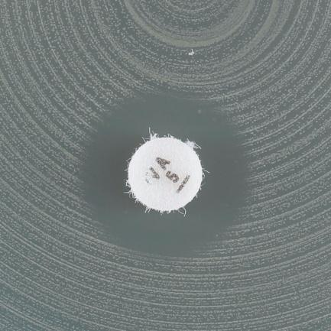
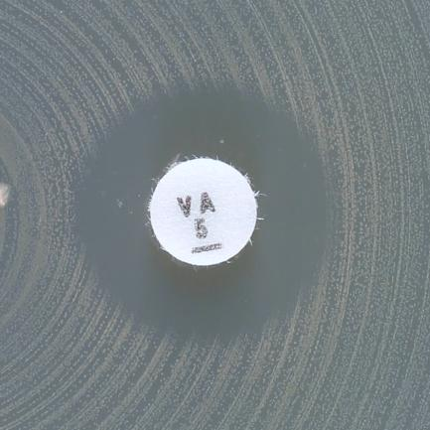

a)
c)
d)
b)
 |  |  |  |  |  |  |  | Exempel på hämningszoner för E. faecalis/E. faecium och vankomycin
 |  |  |  |  |  |  |  | a) Skarp zonkant och zondiameter ≥ 12 mm. Rapportera känslig.
 |  |  |  |  |  |  |  | b-d) Diffus zonkant och/eller kolonier i zon. Rapportera resistent även vid zondiameter ≥ 12 mm.

S.pneumoniae
Streptococcus pneumoniae |  |  |  |  |  |  |  | EUCAST kliniska brytpunkter v. 16.0, NordicAST v. 16.0, 2026-01-26
Expert Rules and Expected Phenotypes |  | Guidance documents |  |  |  |  |  | For abbreviations and explanations of breakpoints, see the Notes sheet

MIC determination (broth microdilution according to ISO standard 20776-1) Medium: Cation-adjusted Mueller-Hinton broth + 5% lysed horse blood and 20 mg/L β-NAD (MH-F broth) Inoculum: 5x105 CFU/mL Incubation: Sealed panels, air, 35±1ºC, 18±2h (for glycopeptides 24h) Reading: Unless otherwise stated, read MICs at the lowest concentration of the agent that completely inhibits visible growth. See ”EUCAST Reading Guide for broth microdilution” for further information. Quality control: Streptococcus pneumoniae ATCC 49619. For agents not covered by this strain, see EUCAST QC Tables. |  |  |  |  |  |  |  | Disk diffusion (EUCAST standardised disk diffusion method) Medium: Mueller-Hinton agar + 5% defibrinated horse blood and 20 mg/L β-NAD (MH-F) Inoculum: McFarland 0.5 from blood agar or McFarland 1.0 from chocolate agar Incubation: 5% CO2, 35±1ºC, 18±2h Reading: Unless otherwise stated, read zone edges as the point showing no growth viewed from the front of the plate with the lid removed and with reflected light. See ”EUCAST Reading Guide for disk diffusion” for further information. Quality control: Streptococcus pneumoniae ATCC 49619. For agents not covered by this strain, see EUCAST QC Tables.

Penicillins | MIC breakpoints (mg/L) |  |  | Disk content (µg) | Zone diameter breakpoints (mm) |  |  | Kommentarer
 | S ≤ | R > | ATU |  | S ≥ | R < | ATU
 |  |  |  |  |  |  |  | Oxacillin 1 µg lapp eller bensylpenicillin MIC test används som screening för att upptäcka betalaktamresistens. När screeningen är negativ (oxacillin zondiameter ≥20 mm, eller bensylpenicillin MIC ≤0.06 mg/L) kan alla betalaktamer för vilka det finns kliniska brytpunkter eller “Note” besvaras som S, förutom cefaklor, som om det är aktuellt istället rapporteras "(I) - Känslig vid ökad exponering”. När screeningtestet är positivt (oxacillin zondiameter <20 mm eller bensylpenicillin MIC >0.06 mg/L), se flödesschema.
Benzylpenicillin (indications other than endocarditis and meningitis) | 0.06 | 1 |  | 1 unit | Note | Note |  | Om oxacillin < 20 mm, läs och tolka bensylpenicillinlappen: Om zondiameter ≥14 mm rapportera bensylpenicillin (I)-"Känslig vid ökad exponering": Om zondiameter <14 mm rapportera bensylpenicillin R. Se flödesschema för tolkningsstöd.

Benzylpenicillin (endocarditis and meningitis) | 0.06 | 0.06 |  |  | Note | Note |  | Om oxacillin < 20 mm: Rapportera bensylpenicillin R. Se flödesschema för tolkningsstöd.
Ampicillin (indications other than endocarditis and meningitis) | 0.5 | 1 |  | 2 | 22 | 19
Ampicillin (endocarditis and meningitis) | 0.06 | 0.06 |  |  | Note | Note
Ampicillin-sulbactam | Note | Note |  |  | Note | Note |  | Tolkas från ampicillin vid andra indikationer än endokardit och meningit (MIC eller zondiameter). Tillägg av betalaktamashämmare ger inga kliniska fördelar.
Amoxicillin p.o. | 0.5 | 1 |  |  | Note | Note |  | Tolkas från ampicillin vid andra indikationer än endokardit och meningit (MIC eller zondiameter).
Amoxicillin-clavulanic acid i.v. | Note | Note |  |  | Note | Note |  | Tolkas från ampicillin vid andra indikationer än endokardit och meningit (MIC eller zondiameter). Tillägg av betalaktamashämmare ger inga kliniska fördelar.
Amoxicillin-clavulanic acid p.o. | 0.5 | 1 |  |  | Note | Note |  | Tolkas från ampicillin vid andra indikationer än endokardit och meningit (MIC eller zondiameter). MIC-bestämning utförs med fast koncentration av klavulansyra (2 mg/L). Tillägg av betalaktamashämmare ger inga kliniska fördelar.
Piperacillin-tazobactam | Note | Note |  |  | Note | Note |  | Tolkas från ampicillin vid andra indikationer än endokardit och meningit (MIC eller zondiameter).

Phenoxymethylpenicillin | Note | Note |  |  | Note | Note

Oxacillin (screen only) | NA | NA |  | 1 | 20 | 20 |  | För tolkning av oxacillinscreening, se flödesschema.
Oxacillin | IE | IE |  |  | IE | IE
Cloxacillin | IE | IE |  |  | IE | IE
Dicloxacillin | IE | IE |  |  | IE | IE
Flucloxacillin | IE | IE |  |  | IE | IE

Cephalosporins | MIC breakpoints (mg/L) |  |  | Disk content (µg) | Zone diameter breakpoints (mm) |  |  | Kommentarer
 | S ≤ | R > | ATU |  | S ≥ | R < | ATU
 |  |  |  |  |  |  |  | Oxacillin 1 µg lapp eller bensylpenicillin MIC test används som screening för att upptäcka betalaktamresistens. När screeningen är negativ (oxacillin zondiameter ≥20 mm, eller bensylpenicillin MIC ≤0.06 mg/L) kan alla betalaktamer för vilka det finns kliniska brytpunkter eller “Note” besvaras som S, förutom cefaklor, som om det är aktuellt istället rapporteras "(I) - Känslig vid ökad exponering”. När screeningtestet är positivt (oxacillin zondiameter <20 mm eller bensylpenicillin MIC >0.06 mg/L), se flödesschema.
Cefaclor | 0.001 | 0.5 |  | 30 | 50 | 28 |  | Vildtypen kategoriseras som “I – Känslig vid ökad exponering”, se tabell ”Dosering”.
Cefepime | 1 | 2 |  |  | Note | Note
Cefepime-enmetazobactam | Note | Note |  |  | Note | Note |  | Tillägg av betalaktamashämmare ger inga kliniska fördelar.
Cefotaxime (indications other than endocarditis and meningitis) | 0.5 | 2 |  |  | Note | Note |  | Isolat som kategoriseras som I eller R är ovanliga. Upprepa art- och resistensbestämning och skicka eventuellt till referenslaboratorium, beroende på nationella rekommendationer.
Cefotaxime (endocarditis and meningitis) | 0.5 | 0.5 |  |  | Note | Note
Ceftaroline | 0.25 | 0.25 |  |  | Note | Note
Ceftobiprole | 0.5 | 0.5 |  |  | Note | Note
Ceftriaxone (indications other than endocarditis and meningitis) | 0.5 | 2 |  |  | Note | Note |  | Isolat som kategoriseras som I eller R är ovanliga. Upprepa art- och resistensbestämning och skicka eventuellt till referenslaboratorium, beroende på nationella rekommendationer.
Ceftriaxone (endocarditis and meningitis) | 0.5 | 0.5 |  |  | Note | Note
Cefuroxime i.v. | 0.5 | 1 |  |  | Note | Note
Cefuroxime p.o. | 0.25 | 0.25 |  |  | Note | Note

Carbapenems | MIC breakpoints (mg/L) |  |  | Disk content (µg) | Zone diameter breakpoints (mm) |  |  | Kommentarer
 | S ≤ | R > | ATU |  | S ≥ | R < | ATU
 |  |  |  |  |  |  |  | Meropenem är den enda karbapenem som används vid meningit. Oxacillin 1 µg lapp eller bensylpenicillin MIC test används som screening för att upptäcka betalaktamresistens. När screeningen är negativ (oxacillin hämningszon ≥20 mm, eller bensylpenicillin MIC ≤0.06 mg/L) kan alla betalaktamer för vilka det finns kliniska brytpunkter eller “Note” besvaras som S, förutom cefaklor, som om det är aktuellt istället rapporteras "(I) - Känslig vid ökad exponering”. När screeningtestet är positivt (oxacillin hämningszon <20 mm eller bensylpenicillin MIC >0.06 mg/L), se flödesschema.
Ertapenem | 0.5 | 0.5 |  |  | Note | Note
Imipenem | 2 | 2 |  |  | Note | Note
Imipenem-relebactam | Note | Note |  |  | Note | Note |  | Tillägg av betalaktamashämmare ger inga kliniska fördelar.
Meropenem (indications other than meningitis) | 2 | 2 |  |  | Note | Note
Meropenem (meningitis) | 0.25 | 0.25 |  |  | Note | Note
Meropenem-vaborbactam | Note | Note |  |  | Note | Note |  | Tillägg av betalaktamashämmare ger inga kliniska fördelar.

Fluoroquinolones | MIC breakpoints (mg/L) |  |  | Disk content (µg) | Zone diameter breakpoints (mm) |  |  | Kommentarer
 | S ≤ | R > | ATU |  | S ≥ | R < | ATU
 |  |  |  |  |  |  |  | Norfloxacin kan användas som screening för kinolonresistens. Isolat som kategoriseras som screeningnegativa för norfloxacin kan rapporteras som känsliga för moxifloxacin och "(I)- Känslig vid ökad exponering" för levofloxacin. Isolat som kategoriseras som screeningpositiva testas individuellt mot de preparat som ska svaras eller rapporteras R.
Levofloxacin | 0.001 | 2 |  | 5 | 50 | 16 |  | Vildtypen kategoriseras som “I – Känslig vid ökad exponering”, se tabell ”Dosering”.
Moxifloxacin | 0.5 | 0.5 |  | 5 | 22 | 22
Norfloxacin (screen only) | NA | NA |  | 10 | 10 | 10

Glycopeptides and lipoglycopeptides | MIC breakpoints (mg/L) |  |  | Disk content (µg) | Zone diameter breakpoints (mm) |  |  | Kommentarer
 | S ≤ | R > | ATU |  | S ≥ | R < | ATU
 |  |  |  |  |  |  |  | Resistenta isolat är ovanliga eller har ännu ej rapporterats. Upprepa art- och resistensbestämning och skicka isolatet till referenslaboratorium.
Dalbavancin | IE | IE |  |  | IE | IE
Oritavancin | IE | IE |  |  | IE | IE
Teicoplanin | 2 | 2 |  |  | Note | Note |  | Använd MIC-bestämning.
Telavancin | IE | IE |  |  | IE | IE
Vancomycin | 2 | 2 |  |  | Note | Note |  | Använd MIC-bestämning.

Macrolides, lincosamides and streptogramins | MIC breakpoints (mg/L) |  |  | Disk content (µg) | Zone diameter breakpoints (mm) |  |  | Kommentarer
 | S ≤ | R > | ATU |  | S ≥ | R < | ATU
 |  |  |  |  |  |  |  | Erytromycin kan användas som screening för makrolidresistens (förutom telitromycin). Känsliga isolat kan rapporteras som känsliga för azitromycin, klaritromycin och roxitromycin. Resistenta isolat testas individuellt mot de preparat som ska svaras eller rapporteras R.
...
Miscellaneous agents | MIC breakpoints (mg/L) |  |  | Disk content (µg) | Zone diameter breakpoints (mm) |  |  | Kommentarer
Lefamulin | 0.5 | 0.5 |  | 5 | 12 | 12
Rifampicin | 0.125 | 0.125 |  | 5 | 22 | 22
Trimethoprim-sulfamethoxazole | 1 | 1 |  | 1.25-23.75 | 15 | 15 |  | Trimetoprim-sulfametoxazol ratio 1:19. MIC-brytpunkten uttrycks som koncentrationen av trimetoprim.

Flödesschema för bedömning av betalaktamresistens baserat på screeningtest
Inkludera lappar med oxacillin (1 ug) OCH bensylpenicillin (1 unit) från början för snabbare svar
Läs och tolka bensylpenicillin enbart för isolat med oxacillinzon <20 mm
Oxacillin 1 µg zondiameter ≥20 mm
(eller bensylpenicillin MIC ≤0.06 mg/L)
Exkluderar alla resistensmekanismer mot betalaktamer
Rapportera känslig (S) för betalaktamer med kliniska brytpunkter, inklusive preparat som har “Note”.
Undantag: Cefaklor rapporteras (I)- “Känslig vid ökad exponering”.
Ingen ytterligare testning krävs.
Oxacillin 1 µg zondiameter <20 mm
(eller bensylpenicillin MIC >0.06 mg/L)
Resistensmekanismer mot betalaktamer är påvisade
Rapportera resistent (R) för bensylpenicillin och ampicillin iv vid meningit/endokardit och fenoximetylpenicillin (alla indikationer).
För bensylpenicillin vid andra indikationer än meningit eller endokardit:
Läs och tolka bensylpenicillinlappen
Om zonen är ≥14mm, rapportera bensylpenicillin (I) - “Känslig vid ökad exponering” och lägg på kommentar*
Om zonen är <14 mm, rapportera bensylpenicillin som resistent (R)
För övriga betalaktamantibiotika se nedan.
Oxacillin 1 µg zondiameter 9-19 mm
Rapportera känslig (S) utan ytterligare testning för: ampicillin och amoxicillin (andra indikationer än meningit/endokardit), piperacillin (med och utan betalaktamashämmare), cefepim, cefotaxim, ceftarolin, ceftobiprol, ceftriaxon, imipenem och meropenem.
Övriga betalaktamer, ej listade ovan: utför resistensbestämning för de preparat som ska svaras och tolka enligt kliniska brytpunkter.
Oxacillin 1 µg zondiameter <9 mm
Utför resistensbestämning för aktuella betalaktamantibiotika (utom bensylpenicillin) och svara enligt kliniska brytpunkter.
Se EUCAST varning om användning av bensylpenicillin gradienttest: http://www.eucast.org/warnings/.

*Isolatet har resistensmekanismer mot bensylpenicillin vilket kräver högre dosering, var god se RAFs doseringstabell. Vid svårt sjuk patient och/eller tecken på behandlingssvikt, kontakta infektionskonsult.

H.influenzae
...
Miscellaneous agents | MIC breakpoints (mg/L) |  | Disk content (µg) | Zone diameter breakpoints (mm) |  | Kommentarer
Lefamulin | IE | IE |  | IE | IE
Rifampicin (for prophylaxis only) | 1 | 1 | 5 | 18 | 18
Trimethoprim-sulfamethoxazole | 0.5 | 0.5 | 1.25-23.75 | 23 | 23 | Trimetoprim-sulfametoxazol ratio 1:19. MIC-brytpunkten uttrycks som koncentrationen av trimetoprim.

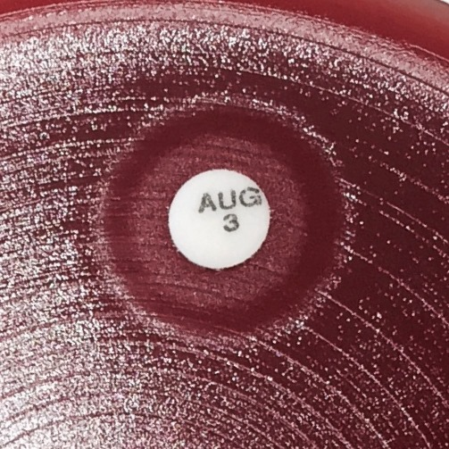

 |  |  |  |  |  | Exempel på hämningszoner för H. influenzae och betalaktamer där en annars klar hämningszon innehåller ett område med växt runt lappen.
 |  |  |  |  |  | Läs den yttre zonkanten i en annars klar hämningszon som innehåller ett område med växt runt lappen.

Haemophilus influenzae: Flödesschema för bedömning av betalaktamresistens med bensylpenicillin (PCG) screen-test för att minska behovet av test för specifika betalaktam-antibiotika
Det är en fördel att alltid sätta amoxicillin-klavulansyra 1ug lappen, men läs av och tolka den endast för betalaktamaspositiva isolat.
PCG1 zondiameter ≥12 mm
Mekanism: utesluter alla resistensmekanismer mot betalaktam-antibiotika.
Rapportera känslig (S) för betalaktam-antibiotika med kliniska brytpunkter, inklusive de med “Note”. Undantag: peroralt amoxicillin, peroral amoxicillin-klavulansyra och peroralt cefuroxim rapporteras som (I) -“Känslig vid ökad antibiotikaexponering” när dessa medel besvaras.
Ingen ytterligare testing krävs.
PCG1 zondiameter <12 mm
Mekanism: betalaktamas och/eller PBP3-mutationer
Ytterligare test: betalaktamaspåvisning
För meropenem vid meningit, utför MIC-bestämning och tolka enligt de kliniska brytpunkterna.
Betalaktamas positiv
Mekanismer: betalaktamas med eller utan PBP3-mutationer
Rapportera resistent (R) för ampicillin, amoxicillin och piperacillin (utan betalaktamashämmare).
För övriga betalaktam-antibiotika läs av amoxicillin-klavulansyra 2-1 µg och tolka enligt nedan.
Betalaktamas negativ
Mekanism: PBP3 mutationer
Testa relevanta medel och tolka enligt kliniska brytpunkter.
Cefepim, cefpodoxim och imipenem rapporteras (R) om både PCG1-screen och lappdiffusion är R. Om (S) med lappdiffusion men PCG1 <12 mm utför MIC-bestämning och tolka enligt kliniska brytpunkter.
Amoxicillin-klavulansyra 2-1 µg ≥15 mm
Mekanism: Endast betalaktamas
Rapportera känslig (S) för betalaktamer (utom ampicillin, amoxicillin och piperacillin) med kliniska brytpunkter, inklusive de med “Note”.
Undantag: peroral amoxicillin-klavulansyra och peroralt cefuroxim rapporteras som
(I) -“Känslig vid ökad antibiotikaexponering” när dessa medel besvaras.
Amoxicillin-klavulansyra 2-1 µg <15 mm
Mekanismer: betalaktamas och PBP3-mutationer
Testa relevanta medel och tolka enligt kliniska brytpunkter.
Cefepim, cefpodoxim och imipenem rapporteras (R) om både PCG1-screening och lappdiffusion är R. Om (S) med lappdiffusion men PCG1 <12 mm utför MIC-bestämning och tolka enligt kliniska brytpunkter.

Aeromonas
...
Fluoroquinolones | MIC breakpoints (mg/L) |  |  | Disk content (µg) | Zone diameter breakpoints (mm) |  |  | Kommentarer
 | S ≤ | R > | ATU |  | S ≥ | R < | ATU
Ciprofloxacin | 0.25 | 0.5 |  | 5 | 27 | 24
Levofloxacin | 0.5 | 1 |  | 5 | 27 | 24

Miscellaneous agents | MIC breakpoints (mg/L) |  |  | Disk content (µg) | Zone diameter breakpoints (mm) |  |  | Kommentarer
 | S ≤ | R > | ATU |  | S ≥ | R < | ATU
Trimethoprim-sulfamethoxazole | 1 | 1 |  | 1.25-23.75 | 16 | 16 |  | Trimetoprim-sulfametoxazol i ratio 1:19. Brytpunkt uttrycks som trimetoprimkoncentrationen. Läs den tydliga zonkanten och bortse från tunn hinna eller växt i hämningszonen (se bilder nedan).

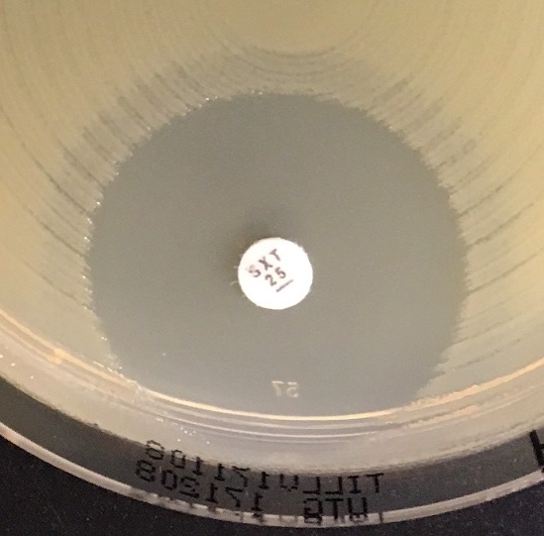
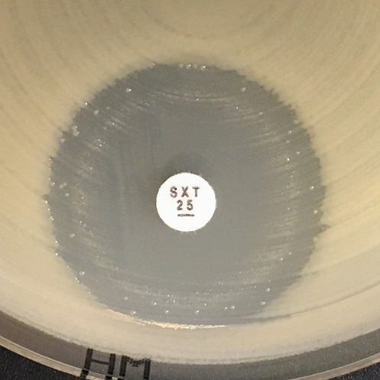
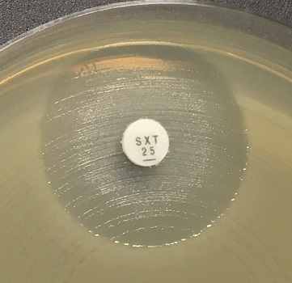
a)
b)
c)
 |  |  |  |  |  |  |  | Exempel på hämningszoner för Aeromonas spp. mot trimetoprim-sulfametoxazol.
 |  |  |  |  |  |  |  | a-c) Läs den tydliga zonkanten och bortse från tunn hinna eller växt i hämningszonen.

A.xylosoxidans
...
Carbapenems | MIC breakpoints (mg/L) |  |  | Disk content (µg) | Zone diameter breakpoints (mm) |  |  | Kommentarer
 | S ≤ | R > | ATU |  | S ≥ | R < | ATU
Meropenem | 1 | 4 |  | 10 | 26 | 20

Miscellaneous agents | MIC breakpoints (mg/L) |  |  | Disk content (µg) | Zone diameter breakpoints (mm) |  |  | Kommentarer
 | S ≤ | R > | ATU |  | S ≥ | R < | ATU
Trimethoprim-sulfamethoxazole | 0.125 | 0.125 |  | 1.25-23.75 | 26 | 26 |  | Trimetoprim-sulfametoxazol i ratio 1:19. MIC-brytpunkten uttrycks som trimetoprimkoncentrationen. Isolat med förekomst av någon typ av hämningszon ska rapporteras enligt brytpunkterna och växt i hämningszonen ska ignoreras. Inväxten i hämningszonen kan variera från tunn hinna till kraftigare växt (se bilder nedan).

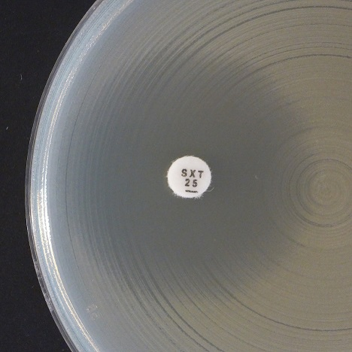
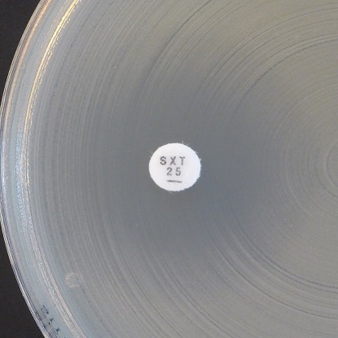
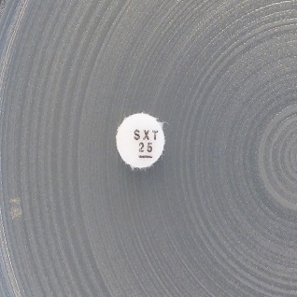
a)
b)
c)
 |  |  |  |  |  |  |  | Exempel på hämningszoner för Achromobacter xylosoxidans och trimetoprim-sulfametoxazol.
 |  |  |  |  |  |  |  | a-b) Synlig yttre zon. Läs den yttre zondiametern och rapportera enligt brytpunkterna.
 |  |  |  |  |  |  |  | c) Växt ända fram till lappen och ingen synlig yttre zon. Rapportera resistent.

